Sheet1
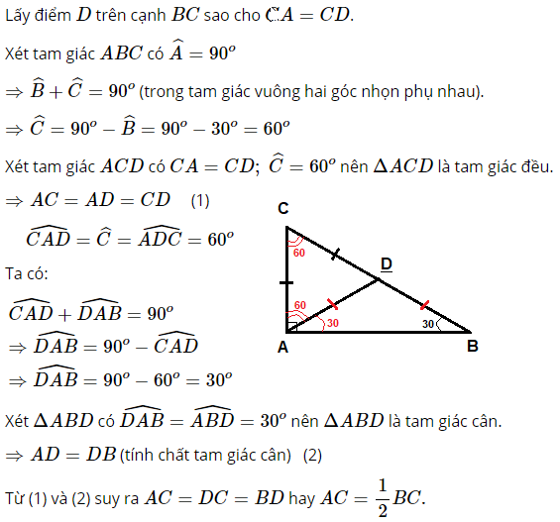
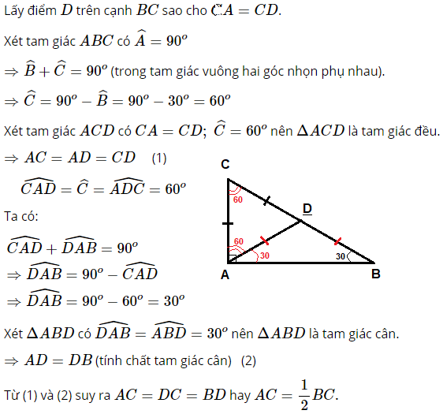
 | TR_CLASS_HMI_WIDGET_ANIMATION
 | TR_CLASS_HMI_WIDGET_BUTTON
 | TR_CLASS_HMI_WIDGET_BASEWIDGET
 | TR_CLASS_HMI_WIDGET_CLOCK
 | TR_CLASS_HMI_WIDGET_EDITFIELD
 | TR_CLASS_HMI_WIDGET_IMAGE
 | TR_CLASS_HMI_WIDGET_HANDWRITING
 | TR_CLASS_HMI_WIDGET_HELPERWIDGETS
 | TR_CLASS_HMI_WIDGET_DIRECTTEXTURE
 | TR_CLASS_HMI_WIDGET_ADORNER
 | TR_CLASS_HMI_WIDGET_OPS
 | TR_CLASS_HMI_WIDGET_SLIDER
 | TR_CLASS_HMI_WIDGET_SPELLER
 | TR_CLASS_HMI_WIDGET_TEXT |  |  |  |  |  |  | TR_CLASS_HMI_WIDGET_TEXT
 | TR_CLASS_HMI_WIDGET_GRAPHWIDGETS
 | TR_CLASS_HMI_WIDGET_TIMER
 | TR_CLASS_HMI_WIDGET_FOCUS
 | TR_CLASS_HMI_WIDGET_LIST
 | TR_CLASS_HMI_WIDGET_PROGRESSBAR
 | TR_CLASS_HMI_WIDGET_SCROLLBAR
 | TR_CLASS_HMI_WIDGET_GLOW
 | TR_CLASS_HMI_WIDGET_LAYOUTER
 | TR_CLASS_HMI_WIDGET_METER
 | TR_CLASS_HMI_WIDGET_NODECONTROL
 | TR_CLASS_HMI_WIDGET_SWITCH
 | TR_CLASS_HMI_WIDGET_WAITANIMATION
 | TR_CLASS_HMI_WIDGET_EFFECTCONTROL
 | TR_CLASS_HMI_WIDGET_TOUCHABLE
 | TR_CLASS_HMI_WIDGET_LAYOUTING |  |  |  |  |  |  | TR_CLASS_HMI_WIDGET_LAYOUTING
 | TR_CLASS_HMI_WIDGET_BLUR
 | TR_CLASS_HMI_WIDGET_APPEARANCE
 | TR_CLASS_HMI_WIDGET_GESTURE
 | TR_CLASS_HMI_WIDGET_GIZMO
 | TR_CLASS_HMI_WIDGET_RICHTEXT |  |  |  |  |  |  | TR_CLASS_HMI_WIDGET_RICHTEXT
 | TR_CLASS_HMI_WIDGET_BUTTONANIMATION

 | Câu 103 trang 18 Sách bài tập (SBT) Toán 6 tập 1 |  |  |  |  |  |  | Tìm số tự nhiên x mà x50 = x

 | Câu 42 trang 11 Sách bài tập (SBT) Toán 6 tập 1 |  |  |  |  |  | 4a | Bạn Tâm đánh số trang bằng các số tự nhiên từ 1 đến 100. Bạn Tâm phải viết tất cả bao nhiêu chữ số?

 | Câu 10.4. trang 21 Sách bài tập (SBT) Toán lớp 6 tập 1

 | Câu 121 trang 21 Sách Bài Tập (SBT) lớp 6 tập 1

 | Câu 12.2. trang 23 Sách bài tập (SBT) Toán lớp 6 tập 1 |  |  |  |  |  | 4b | Có bao nhiêu số tự nhiên có ba chữ số và chia hết cho 3?

 | Câu 12.3. trang 23 Sách bài tập (SBT) Toán lớp 6 tập 1 |  |  |  |  |  |  | Cho n = 7a5 + 8b4. Biết a - b = 6 và n chia hết cho 9. Tìm a và b.

 | Câu 168 trang 26 Sách Bài Tập (SBT) Toán 6 tập 1 |  |  |  |  |  |  | Trong một phép chia, số bị chia bằng 86, số dư bằng 9. Tìm số chia và thương.

 | Câu 16.3. trang 28 Sách bài tập (SBT) Toán lớp 6 tập 1 |  |  |  |  |  |  | Tìm ước chung của hai số n + 3 và 2n + 5 với n ∈ N.

 | Câu 16.4. trang 28 Sách bài tập (SBT) Toán lớp 6 tập 1 |  |  |  |  |  |  | Số 4 có thể là ước chung của hai số n + 1 và 2n + 5 (n ∈ N) không?

 | Câu 187 trang 29 Sách Bài Tập (SBT) Toán 6 tập 1 |  |  |  |  |  |  | Lớp 6A có 54 học sinh, lớp 6B có 42 học sinh, lớp 6C có 48 học sinh. Trong ngày khai giảng, ba lớp cùng xếp thành một số hàng dọc như nhau để diễu hành mà không lớp nào có người lẻ hàng. Tính số hàng dọc nhiều nhất có thể xếp được.

 | Câu 17.2. trang 29 Sách bài tập (SBT) Toán lớp 6 tập 1 |  |  |  |  |  | 10 | Chứng tỏ rằng hai số n + 1 và 3n + 4 (n ∈ N) là hai số nguyên tố cùng nhau.

 | Câu 17.3. trang 29 Sách bài tập (SBT) Toán lớp 6 tập 1 |  |  |  |  |  | 8 | Tìm hai số tự nhiên a và b (a > b) có tổng bằng 224, biết rằng ƯCLN của chúng bằng 28.

 | Câu 17.5. trang 30 Sách bài tập (SBT) Toán lớp 6 tập 1 |  |  |  |  |  | 7 | Tìm số tự nhiên a, biết rằng 156 chia cho a dư 12, và 280 chia cho a dư 10.

 | Câu 18.3. trang 31 Sách bài tập (SBT) Toán lớp 6 tập 1 |  |  |  |  |  |  | Tìm số tự nhiên nhỏ nhất khi chia cho 6, 7, 9 được số dư theo thứ tự là 2, 3, 5.

 | Câu 211 trang 32 Sách Bài Tập (SBT) Toán 6 tập 1 |  |  |  |  |  | 3 | Cho a = 45, b = 204, c = 126. a) Tìm ƯCLN(a,b,c). b) Tìm BCNN(a,b)

 | Câu I.6. trang 35 Sách bài tập (SBT) Toán lớp 6 tập 1 |  |  |  |  |  | 9 | Tìm số tự nhiên n, biết n + 3 chia hết cho n + 1.

 | Câu 205 trang 32 Sách Bài Tập (SBT) Toán 6 tập 1 |  |  |  |  |  | 2 | Cho A = {8;45}, B= {15;4}
 |  |  |  |  |  |  |  | a) Tìm tập hợp C các số tự nhiên x = a + b sao cho a thuộc A, b thuộc B
 |  |  |  |  |  |  |  | b) Tìm tập hợp D các số tự nhiên x = a - b sao cho a thuộc A, b thuộc B
 |  |  |  |  |  |  |  | c) Tìm tập hợp E các số tự nhiên x = a.b sao cho a thuộc A, b thuộc B
 |  |  |  |  |  |  |  | d) Tìm tập hợp G các số tự nhiên x sao cho a = b.x và a thuộc A, b thuộc B

 | Câu 222 trang 34 Sách Bài Tập (SBT) Toán 6 tập 1 |  |  |  |  |  | 1 | Gọi P là tập hợp các số nguyên tố,
 |  |  |  |  |  |  |  | A là tập hợp các số chẵn,
2 |  |  |  |  |  |  |  | B là tập hợp các số lẻ.

 |  |  |  |  |  |  |  | a) Tìm giao của các tập hợp A và P, A và B.
 |  |  |  |  |  |  |  | b) Dùng ký hiệu tập hợp con để thể hiện quan hệ giữa mỗi tập hợp A, B với mỗi tập hợp N,N*.

 |  |  |  |  |  |  | 1 | Gọi P là tập hợp các số nguyên tố,
 |  |  |  |  |  |  |  | A là tập hợp các số chẵn,
 |  |  |  |  |  |  |  | B là tập hợp các số lẻ.
 |  |  |  |  |  |  |  | a) Tìm giao của các tập hợp A và P, A và B.
 |  |  |  |  |  |  |  | b) Dùng ký hiệu tập hợp con để thể hiện quan hệ giữa mỗi tập hợp A, B với mỗi tập hợp N,N*.

 |  |  |  |  |  |  | 2 | Cho A = {8;45}, B= {15;4}
 |  |  |  |  |  |  |  | a) Tìm tập hợp C các số tự nhiên x = a + b sao cho a thuộc A, b thuộc B |  |  |  |  |  |  |  |  |  | a) C={23;12;60;49}
 |  |  |  |  |  |  |  | b) Tìm tập hợp D các số tự nhiên x = a - b sao cho a thuộc A, b thuộc B |  |  |  |  |  |  |  |  |  | b) D={4;30;41}
 |  |  |  |  |  |  |  | c) Tìm tập hợp E các số tự nhiên x = a.b sao cho a thuộc A, b thuộc B |  |  |  |  |  |  |  |  |  | c) E={120;32;675;180}
 |  |  |  |  |  |  |  | d) Tìm tập hợp G các số tự nhiên x sao cho a = b.x và a thuộc A, b thuộc B |  |  |  |  |  |  |  |  |  | d) G={2;3}

 |  |  |  |  |  |  | 3 | Cho a = 45, b = 204, c = 126. Tìm ƯCLN(a,b,c) và BCNN(a,b)

 |  |  |  |  |  |  | 4a | Bạn Tâm đánh số trang bằng các số tự nhiên từ 1 đến 100. Bạn Tâm phải viết tất cả bao nhiêu chữ số?
 |  |  |  |  |  |  | 4b | Có bao nhiêu số tự nhiên có ba chữ số và chia hết cho 3?

 |  |  |  |  |  |  | 5 | Tìm số tự nhiên x mà x50 = x

 |  |  |  |  |  |  | 6 | Trong một phép chia, số bị chia bằng 86, số dư bằng 9. Tìm số chia và thương.

 |  |  |  |  |  |  | 7 | Tìm số tự nhiên a, biết rằng 156 chia cho a dư 12, và 280 chia cho a dư 10.

 |  |  |  |  |  |  | 8 | Tìm hai số tự nhiên a và b (a > b) có tổng bằng 224, biết rằng ƯCLN của chúng bằng 28.

 |  |  |  |  |  |  | 9a | Tìm số tự nhiên n, biết n + 3 chia hết cho n + 1.
 |  |  |  |  |  |  | 9b | Tìm ước chung của hai số n + 3 và 2n + 5 với n ∈ N.

 |  |  |  |  |  |  | 10 | Chứng tỏ rằng hai số n + 1 và 3n + 4 (n ∈ N) là hai số nguyên tố cùng nhau.

 |  |  |  |  |  | 5 |  |  |  |  | 7
 |  |  |  |  |  | x50 = x |  |  |  |  | Vì 156 chia cho a dư 12 nên a là ước của 156 - 12 = 144.
 |  |  |  |  |  | x50- x = 0 |  |  |  |  | Vì 280 chia cho a dư 10 nên a là ước của 280 - 10 = 270.
 |  |  |  |  |  | x.x49 - x = 0 |  |  |  |  | Vậy a ∈ ƯC(144, 270) và a > 12.
 |  |  |  |  |  | x.(x49 - 1) = 0 |  |  |  |  | * Ta có; 144 = 2^4.3^2 và 270 = 2.3^3.5
 |  |  |  |  |  | x = 0 hoặc x49 - 1 = 0 |  |  |  |  | Nên ƯCLN (144; 270)= 2.3^2 = 18
 |  |  |  |  |  | x = 0 hoặc x49 = 1 |  |  |  |  | ⇒ ƯC(144; 270) = {1; 2; 3; 6; 9; 18}
 |  |  |  |  |  | x = 0 hoặc x = 1 |  |  |  |  | Kết hợp a > 12 nên a = 18.
 |  |  |  |  |  | Vậy x = 0 hoặc x = 1
 |  |  |  |  |  |  |  |  |  |  | 8
 |  |  |  |  |  | 6 |  |  |  |  | Đặt a = 28a', b = 28b' thì ƯCLN (a', b') = 1.
 |  |  |  |  |  | Gọi m là số chia, n là thương ( m, n ∈ N*, m > 9) |  |  |  |  | Ta có 28a' + 28b' = 224
 |  |  |  |  |  | Ta có: 86 = m.n + 9 ⇒ m.n = 86 – 9 = 77 |  |  |  |  | 28(a' + b') = 224
 |  |  |  |  |  | Vì m.n = 77 nên m là ước của 77 |  |  |  |  | a' + b' = 224 : 28 = 8.
 |  |  |  |  |  | Ta có: Ư(77) = {1;7;11;77} |  |  |  |  | Do a' > b' và ƯCLN (a', b') = 1 nên
 |  |  |  |  |  | Kết hợp với m > 9 nên m ∈ {11; 77} |  |  |  |  | a' | 7 | 5
 |  |  |  |  |  | - Nếu m = 11 thì n = 7 |  |  |  |  | b' | 1 | 3
 |  |  |  |  |  | - Nếu m = 77 thì n = 1 |  |  |  |  | suy ra
 |  |  |  |  |  |  |  |  |  |  | a | 196 | 140
 |  |  |  |  |  |  |  |  |  |  | b | 28 | 84

 |  |  | 1 | Tìm số nguyên x, biết: | x + 19 | + | x + 5 | + | x + 2011 | = 4x |  |  |  |  |  |  |  |  |  | 1 | Vế trái là tổng của các giá trị tuyệt đối nên là số không âm, do đó :
 |  |  |  |  |  |  |  |  |  |  |  |  |  |  | 4x ≥ 0 hay x ≥ 0. Nên: x + 19 > 0, x + 5 > 0, x + 2011 > 0
 |  |  | 2 | Tìm các số nguyên n sao cho: |  |  |  |  |  |  |  |  |  |  | Ta có: x + 19 + x + 5 + x + 2011 = 4x
 |  |  |  | 2n – 1 chia hết cho n – 3 |  |  |  |  |  |  |  |  |  |  | 3x + 2035 = 4x → x = 2035 (thích hợp)

 |  |  | 3 | Tìm x, y ∈ Z, biết: |  |  |  |  |  |  |  |  |  | 2 | Ta có: 2n – 1 = 2n – 6 + 5 = 2(n – 3) + 5 chia hết cho n – 3
 |  |  |  | (x – 2)(y + 1) = 23 |  |  |  |  |  |  |  |  |  |  | Do đó: 5 chia hết cho n – 3. Nên n – 3 là ước của 5
 |  |  |  |  |  |  |  |  |  |  |  |  |  |  | n – 3 ∈ {1; -1; 5; -5}
 |  |  | 4 | Tính tổng các số nguyên x, biết: -789 < x ≤ 789 |  |  |  |  |  |  |  |  |  |  | n ∈ {4; 2; 8; -2}

 |  |  | 5 | Tìm hai số nguyên a và b (a > b) có tích bằng 3888, biết rằng ƯCLN của chúng bằng 18. |  |  |  |  |  |  |  |  |  | 3 | (x – 2)(y + 1) = 23
 |  |  |  |  |  |  |  |  |  |  |  |  |  |  | Vì 23 = (-1).(-23) = 1.23 nên
 |  |  |  |  |  |  |  |  |  |  |  |  |  |  | x - 2 | -1 | 1 | -23 | 23
 |  |  |  |  |  |  |  |  |  |  |  |  |  |  | y + 1 | -23 | 23 | -1 | 1
 |  |  |  |  |  |  |  |  |  |  |  |  |  |  | x | 1 | 3 | -21 | 25
 |  |  |  |  |  |  |  |  |  |  |  |  |  |  | y | -24 | 22 | -2 | 0

 |  |  |  |  |  |  |  |  |  |  |  |  |  | 4 | . -789 < x ≤ 789
 |  |  |  |  |  |  |  |  |  |  |  |  |  |  | ⇒ x = -788 ; -787; …. ; 787 ; 788 ; 789
 |  |  |  |  |  |  |  |  |  |  |  |  |  |  | ⇒ Tổng các số là: ( -787 + 788 ) + ( -787 + 787 )+ … + 789 = 789

 |  |  |  |  |  |  |  |  |  |  |  |  |  | 5 | Đặt a = 18a', b = 18b' thì ƯCLN (a', b') = 1.
 |  |  |  |  |  |  |  |  |  |  |  |  |  |  | Ta có 18a'.18b' = 3888
 |  |  |  |  |  |  |  |  |  |  |  |  |  |  | a'.b' = 3888 : (18.18) = 12.
 |  |  |  |  |  |  |  |  |  |  |  |  |  |  | Do a' > b' và ƯCLN (a', b') = 1 nên
 |  |  |  |  |  |  |  |  |  |  |  |  |  |  | a' | 12 | 4 | -1 | -3
 |  |  |  |  |  |  |  |  |  |  |  |  |  |  | b' | 1 | 3 | -12 | -4
 |  |  |  |  |  |  |  |  |  |  |  |  |  |  | suy ra
 |  |  |  |  |  |  |  |  |  |  |  |  |  |  | a | 216 | 72 | -18 | -54
 |  |  |  |  |  |  |  |  |  |  |  |  |  |  | b | 18 | 54 | -216 | -72

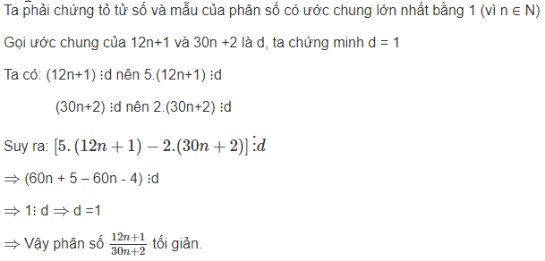
 | Câu 39 trang 12 Sách Bài Tập (SBT) Toán Lớp 6 tập 2 |  |  |  |  |  | 1 | Chứng tỏ rằng (12n+1)/(30n+2) là phân số tối giản (n ∈ N).

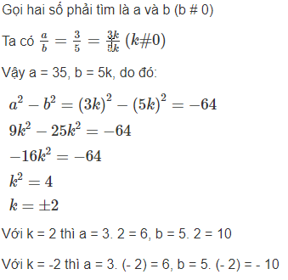
 | Câu 16.5 trang 38 Sách Bài Tập (SBT) Toán lớp 6 tập 2 |  |  |  |  |  | 2 | Tỉ số của hai số là 0.6, hiệu các bình phương của chúng là – 64. Tìm hai số đó

 | Câu 152 trang 40 Sách Bài Tập (SBT) Toán Lớp 6 tập 2 |  |  |  |  |  | 3

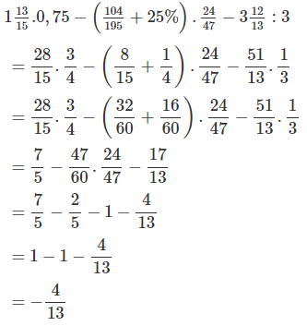

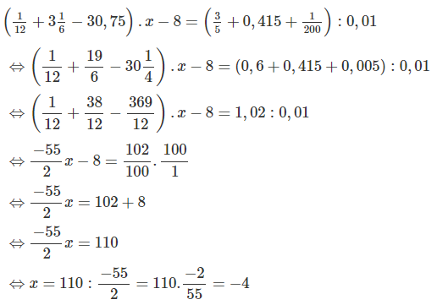
 | Câu 153 trang 40 Sách Bài Tập (SBT) Toán Lớp 6 tập 2 |  |  |  |  |  | 4

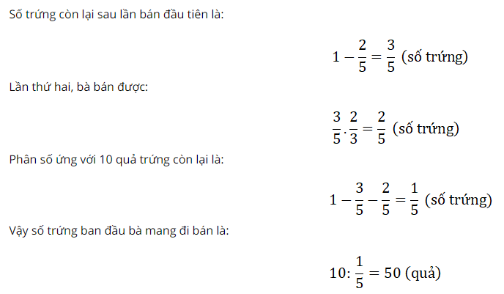
5 | Một bà đi chợ bán trứng, lần đầu bà bán được 2/5 số trứng , lần 2 bà bán được 2/3 số trứng còn lại, cuối cùng còn lại 10 quả.
 | Hỏi số trứng ban đầu bà mang đi bán là bao nhiêu quả?

 |  |  |  |  |  |  |  |  |  |  |  |  |  |  |  |  | 1 |  |  |  |  | 2

 |  |  |  |  |  |  | 1 | Tính

 |  |  |  |  |  |  | 2

 |  |  |  |  |  |  | 3 | Tỉ số của hai số là 0.6, hiệu các bình phương của chúng là – 64. Tìm hai số đó

 |  |  |  |  |  |  | 4 | Một bà đi chợ bán trứng, lần đầu bà bán được 2/5 số trứng,
 |  |  |  |  |  |  |  | lần 2 bà bán được 2/3 số trứng còn lại, cuối cùng còn lại 10 quả.
 |  |  |  |  |  |  |  | Hỏi số trứng ban đầu bà mang đi bán là bao nhiêu quả? |  |  |  |  |  |  |  |  | 3 |  |  |  |  | 5

 |  |  |  |  |  |  | 5 | Chứng tỏ rằng (12n+1)/(30n+2) là phân số tối giản (n ∈ N).

 | 3.5

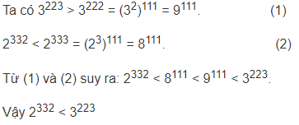
 | 5.7 | So sánh 2332 và 3223.

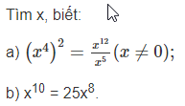
 | 6.7

 | 7.4

 | 9.4 | Chữ số thập phân thứ 100 sau dấu phẩy của phân số 1/7 (viết dưới dạng số thập phân) là chữ số nào?

 | 10.4 | Viết phân số 11/7 dưới dạng số thập phân rồi làm tròn đến:
 |  | a) hàng đơn vị ;
 |  | b) chữ số thập phân thứ nhất ;
 |  | c) chữ số thập phân thứ hai ;
 |  | d) chữ số thập phân thứ sáu.

 | 100 | Thực hiện phép tính rồi làm tròn kết quả đến chữ số thập phân thứ hai:
 |  | a) 5,3013 + 1,49 + 2,364 + 0,154
 |  | b) (2,635 + 8,3) – (6,002 + 0,16)
 |  | c) 96,3. 3,007
 |  | d) 4,508 : 0,19
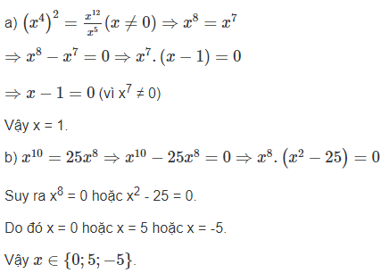
 | 141 | Tìm giá trị nhỏ nhất của biểu thức: A= |x−2001| + |x−1|

 |  |  |  |  |  |  |  |  |  |  |  |  |  |  |  |  |  |  |  |  |  |  |  |  |  |  | M |  | P
 |  |  |  |  |  |  |  |  |  |  |  |  |  |  |  |  |  |  |  |  |  |  |  |  | 1 | 0.25 | 0.75 | 0.25 | 0.5
 |  |  |  |  |  |  |  |  |  |  |  |  |  |  |  |  |  |  |  |  |  |  |  |  | 2 | 0.45 | 0.75 | 0.25 | 0.25
 |  |  |  |  |  |  |  |  |  |  |  |  | 1 |  |  |  |  |  | 2 |  |  |  |  |  | 3 | 0 | 0.5 | 0 | 0.25
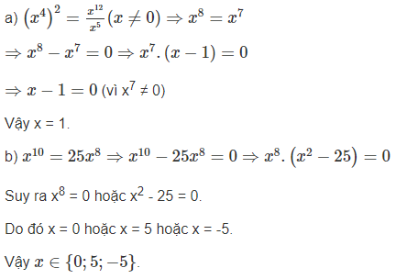
 |  |  |  |  |  |  |  |  |  |  |  |  |  |  |  |  |  |  | 11/7 = 1, (571428) |  |  |  |  |  | 4 | 0 | 0 | 1 | 1
 |  |  |  |  |  |  |  |  |  |  |  |  |  |  |  |  |  |  | a) ≈ 2 ; b) ≈ 1,6 ; |  |  |  |  |  | 5 | 0 | 0 | 0 | 0.25
 | 1 |  |  |  | 2 | Viết phân số 11/7 dưới dạng số thập phân rồi làm tròn đến: |  |  |  |  |  |  |  |  |  |  |  |  | c) ≈ 1,57 ; d) ≈ 1,571429 ; |  |  |  |  |  | 6 | 1 | 0.75 | 1 | 1.25
 |  |  |  |  |  | a) hàng đơn vị ; |  |  |  |  |  |  |  |  |  |  |  |  |  |  |  |  |  |  | 7 | 0.85 | 0.9 | 0.9 | 1.3
 |  |  |  |  |  | b) chữ số thập phân thứ nhất ; |  |  |  |  |  |  |  |  |  |  |  |  | 4 |  |  |  |  |  | Tổng: | 7.45 | 6.35 | 6.6 | 5.2
 |  |  |  |  |  | c) chữ số thập phân thứ hai ; |  |  |  |  |  |  |  |  |  |  |  |  | A = |x−2001| + |x−1|
 |  |  |  |  |  | d) chữ số thập phân thứ sáu. |  |  |  |  |  |  |  |  |  |  |  |  | Cách 1: | Có 4 trường hợp:
 |  |  |  |  |  |  |  |  |  |  |  |  |  |  |  |  |  |  | TH1: với x-2001 >= 0 và x-1 >=0 <=> x >= 2001 và x >= 1 <=> x >= 2001
 |  |  |  |  |  |  |  |  |  |  |  |  |  |  |  |  |  |  | thì A = x-2001 + x-1 = 2x-2002
 | 3 |  |  |  |  | 4 |  |  |  |  |  |  |  |  |  |  |  |  | TH2: với x-2001 < 0 và x-1 < 0 <=> x < 2001 và x < 1 <=> x < 1
 |  |  |  |  |  | Tìm giá trị nhỏ nhất của biểu thức: A= |x−2001| + |x−1|, x ∈ R |  |  |  |  |  |  | 3 |  |  |  |  |  | thì A = 2001 -x + 1-x = 2002 - 2x
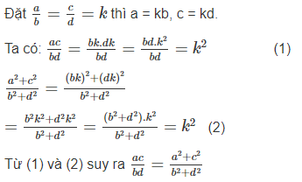
 |  |  |  |  |  | Chỉ ra tập hợp các giá trị của x để A nhỏ nhất. |  |  |  |  |  |  |  |  |  |  |  |  | TH3: với x-2001 < 0 và x-1 >= 0 <=> x < 2001 và x >= 1 <=> 1 <= x < 2001
 |  |  |  |  |  |  |  |  |  |  |  |  |  |  |  |  |  |  | thì A = 2001 -x + x-1 = 2000
 | 5 | a) Tổng của một số nguyên và một số nguyên luôn là 1 số nguyên, đúng hay sai? Cho 3 ví dụ. |  |  |  |  |  |  |  |  |  |  |  |  |  |  |  |  | TH4: không có trường hợp x-2001 >= 0 và x-1 < 0 vì x-1 > x-2001 với mọi x ∈ R
 |  | b) Tích của một số nguyên và một số nguyên luôn là 1 số nguyên, đúng hay sai? Cho 3 ví dụ.
 |  | c) Tổng của một số hữu tỉ và một số hữu tỉ luôn là 1 số hữu tỉ, đúng hay sai? Chứng minh và cho 3 ví dụ. |  |  |  |  |  |  |  |  |  |  |  |  |  |  |  |  | Vì 2x-2002 > 2000 khi x > 2001 và 2002 - 2x > 2000 khi x < 1
 |  | d) Tích của một số hữu tỉ và một số hữu tỉ luôn là 1 số hữu tỉ, đúng hay sai? Cho 3 ví dụ. |  |  |  |  |  |  |  |  |  |  |  |  |  |  |  |  | nên giá trị nhỏ nhất của A là 2000
 |  |  | (gợi ý: Gọi a, b là hai số hữu tỉ; suy ra a =m/n và b=x/y với m,n,x,y ∈ Z; n và y khác 0.)
 | 6 | a) Tổng của một số hữu tỉ và một số vô tỉ luôn là 1 số vô tỉ, đúng hay sai? Chứng minh và cho 3 ví dụ. |  |  |  |  |  |  |  |  |  |  |  |  |  |  |  |  | Tập hợp các giá trị của x để A nhỏ nhất là: { x ∈ R | 1 <= x <= 2001 }
 |  | b) Tích của một số hữu tỉ và một số vô tỉ luôn là 1 số vô tỉ, đúng hay sai? Cho 3 ví dụ. |  |  |  |  |  |  |  |  |  |  |  |  |  |  |  |  | Cách 2:
 |  | c) Tích của hai số vô tỉ luôn là một số vô tỉ, đúng hay sai? Cho 3 ví dụ. |  |  |  |  |  |  |  |  |  |  |  |  |  |  |  |  | Sử dụng bất đẳng thức |x| + |y| >= |x+y| (dấu = xảy ra khi x va y cùng dấu)
 |  | d) Số thực a là căn bậc hai của một số tự nhiên thì a luôn là số vô tỉ, đúng hay sai? Cho 3 ví dụ. |  |  |  |  |  |  |  |  |  |  |  |  |  |  |  |  | A = |x−2001| + |x−1| = |x−2001| + |1-x| >= |x-2001+1-x| = |2000| = 2000
 | 7 | Cho các tập hợp sau: |  |  |  |  |  |  |  |  |  |  | 5 | a) Đúng | b) Đúng | c) Đúng | d) Đúng |  | Dấu = xảy ra khi x-2001 và 1-x cùng dấu hay { x ∈ R | 1 <= x <= 2001 }
 |  | N: tập hợp các số tự nhiên |  |  |  |  |  |  |  |  |  |  | Chứng minh: Gọi a, b là hai số hữu tỉ
 |  | Z: tập hợp các số nguyên |  |  |  |  |  |  |  |  |  |  | suy ra a =m/n và b=x/y với m,n,x,y ∈ Z; n và y khác 0. |  |  |  |  |  | 7
 |  | Q: tập hợp các số hữu tỉ |  |  |  |  |  |  |  |  |  |  | a + b = m/n + x/y = (my + nx)/ny |  |  |  |  |  | a) | N € Z | N € A | N € Q | N € R
 |  | R: tập hợp các số thực |  |  |  |  |  |  |  |  |  |  | Vì m,n,x,y ∈ Z; n và y khác 0 nên mx+ny và ny ∈ Z; ny khác 0 |  |  |  |  |  |  |  | Z € A | Z € Q | Z € R
 |  | I: tập hợp các số vô tỉ |  |  |  |  |  |  |  |  |  |  | Vậy a+b là số hữu tỉ. |  |  |  |  |  |  |  |  |  | Q € R
 |  | A: tập hợp các số thập phân hữu hạn |  |  |  |  |  |  |  |  |  |  | 6 | a) Đúng | b) Đúng | c) Sai | d) Sai |  |  |  |  |  | I € R
 |  | B: tập hợp các số thập phân vô hạn tuần hoàn |  |  |  |  |  |  |  |  |  |  | Chứng minh: Gọi a là số hữu tỉ và b là số vô tỉ |  |  |  |  |  |  |  |  | A € Q | A € R
 |  | C: tập hợp các số thập phân vô hạn không tuần hoàn |  |  |  |  |  |  |  |  |  |  | Giả sử c = a + b là số hữu tỉ, ta chứng minh điều này vô lý. |  |  |  |  |  |  |  |  | B € Q | B € R
 |  | a) Dùng kí hiệu tập hợp con để biểu diễn mối quan hệ của mỗi tập hợp với những tập hợp còn lại |  |  |  |  |  |  |  |  |  |  | Vì c = a+b nên b = c - a = c + (-a) = c + (-1).a (*) |  |  |  |  |  |  |  |  |  | C € R
 |  | b) phép hợp của X và Y là tập gồm các phần tử của X và các phần tử của Y, và không chứa phần tử nào khác. |  |  |  |  |  |  |  |  |  |  | Vì tổng và tích của 2 số hữu tỉ luôn là số hữu tỉ (câu 5) |  |  |  |  |  | b) | R = Q ∪ I | R = Q ∪ C | Q = A ∪ B
 |  | Hợp của X và Y được viết là X ∪ Y. |  |  |  |  |  |  |  |  |  |  | nên theo (*) b cũng là số hữu tỉ (vô lý) => đpcm
 |  | Viêt ra tất cả các trường hợp Z = X ∪ Y (với X,Y,Z là một trong các tập hợp trên và đôi một khác nhau)

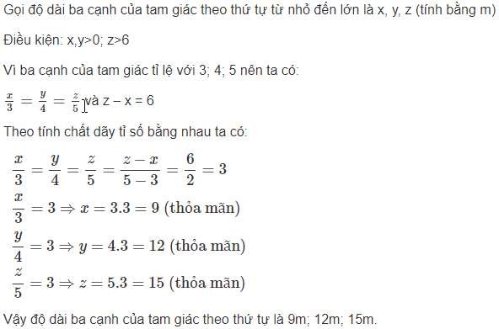
 |  |  |  |  |  |  |  |  |  |  |  |  |  |  |  | 1 |  |  |  |  |  |  | 2
 |  |  |  |  |  |  |  |  |  |  |  |  |  |  |  |  |  |  |  |  |  |  | a. Vì x và y là hai đại lượng tỉ lệ thuận, nên:
 |  |  |  |  |  |  |  |  |  |  |  |  |  |  |  |  |  |  |  |  |  |  | y = ax (a là hệ số tỉ lệ, a khác 0)
 |  |  |  |  |  |  |  |  |  |  |  |  |  |  |  |  |  |  |  |  |  |  | Khi đó: y1 = a.x1 và y2 = a.x2
 |  |  |  |  |  |  |  |  |  |  |  |  |  |  |  |  |  |  |  |  |  |  | Suy ra y1 + y2 = ax1 + ax2 = a(x1 + x2)
 |  |  |  |  |  |  |  |  |  |  |  |  |  |  |  |  |  |  |  |  |  |  | Vậy : y = -5x.
 |  | 1 | Biết độ dài các cạnh của một tam giác tỉ lệ với 3; 4; 5. |  |  |  |  |  |  |  |  |  |  |  |  |  |  |  |  |  |  |  | b. Với x = -1 thì y = - 5.(-1) = 5.
 |  |  | Tính độ dài mỗi cạnh của tam giác đó, biết rằng cạnh lớn nhất dài hơn cạnh nhỏ nhất là 6m.
 |  |  |  |  |  |  |  |  |  |  |  |  |  |  |  |  |  |  |  |  |  |  | 4
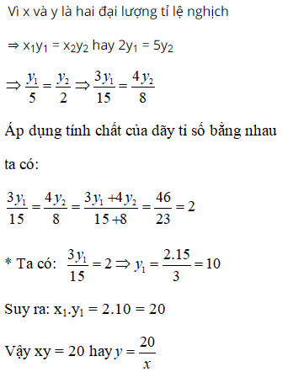
 |  | 2 | Cho x và y là hai đại lượng tỉ lệ thuận.
 |  |  | Khi các giá trị x1, x2 của x có tổng bằng 2 thì hai giá trị tương ứng y1, y2 có tổng bằng -10.
 |  |  | a) Hãy biểu diễn y theo x.
 |  |  | b) Tính giá trị của y khi x = -1
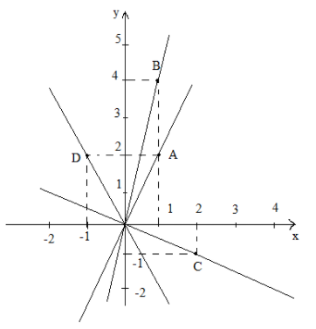
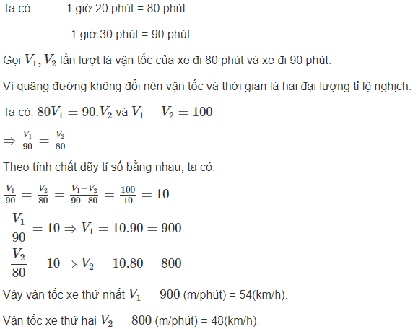
 |  | 3 | Hai xe máy cùng đi từ A đến B. Một xe đi hết 1 giờ 20 phút, xe kia đi hết 1 giờ 30 phút. |  |  |  |  |  |  |  |  |  |  |  |  | 3
 |  |  | Tính vận tốc trung bình của mỗi xe (theo km/h), biết rằng trung bình 1 phút xe thứ nhất đi hơn xe thứ hai 100m.

 |  | 4 | Khi x nhận các giá trị x1 = 2, x2 = 5 thì các giá trị tương ứng y1, y2 thỏa mãn: 3y1 + 4y2 = 46
 |  |  | Hãy biểu diễn y qua x.

 |  | 5 | Vẽ trên cùng một hệ trục tọa độ Oxy đồ thị của các hàm số:
 |  |  | 1) y = 2x 2) y= 4x
 |  |  | 3) y = -0,5x 4) y = -2x
 |  |  | a) Với mỗi đồ thị hàm số trên, xác định 2 điểm thuộc đồ thị hàm số đó.
 |  |  | b) Xác định xem mỗi đồ thị hàm số trên nằm ở các góc phần tư nào của mặt phẳng tọa độ Oxy.

 |  |  |  | M | P
 |  |  | 1a | 0.25
 |  |  | 1b | 0.5
 |  |  | 1c | 1 |  |  |  |  |  |  |  |  |  |  |  |  |  |  | 3
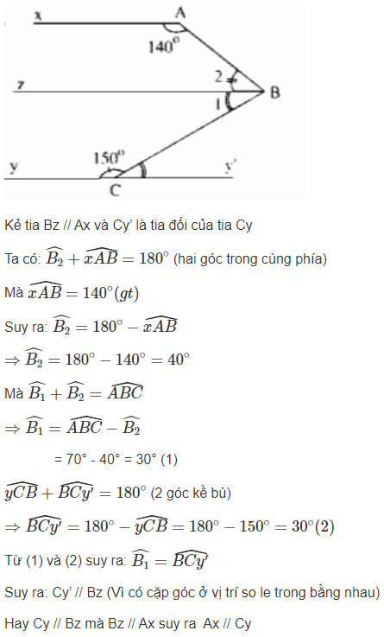
 |  |  | 1d | 0.25
 |  |  |  | 1.25 |  | 0.25
 |  |  |  |  |  | 0.5
 |  |  |  |  |  | 0.5

 | https://loga.vn/bai-viet/phuong-phap-chung-minh-ba-diem-thang-hang-10618

 |  | 1 | Cho trước bốn đường thẳng phân biệt m, n, p, q.
 |  |  | Ghi giả thiết, kết luận (dạng kí hiệu) và vẽ hình (hình vẽ chỉ thể hiện giả thiết) sau đó chứng minh cho mỗi trường hợp sau:
 |  |  | a) Biết m song song với n thêm vào đó p vuông góc với m còn q vuông góc với n. Chứng minh hai đường thẳng p và q song song với nhau. |  |  |  |  |  |  |  |  |  |  |  |  |  |  |  |  |  |  |  |  | 2
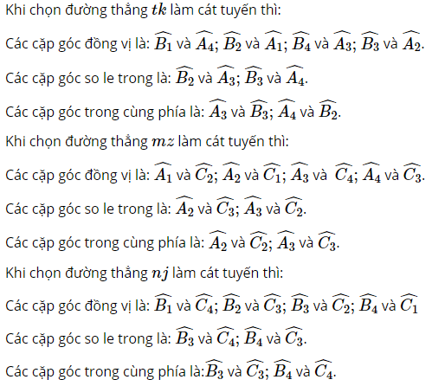
 |  |  | b) Biết m vuông góc với n thêm vào đó n vuông góc với p còn p vuông góc với q. Chứng minh hai đường thẳng m và q vuông góc với nhau.
 |  |  | c) Biết m vuông góc với n, p song song với m và q song song với n. Chứng minh hai đường thẳng p và q vuông góc với nhau.
 |  |  | d) Biết m vuông góc với n, p vuông góc với m và q vuông góc với n. Chứng minh hai đường thẳng p và q vuông góc với nhau.

 |  | 2 | Cho hình vẽ.
 |  |  | Lần lượt chọn mỗi đường thẳng tk ,mz ,nj làm cát tuyến, chỉ ra các cặp góc: đồng vị, so le trong, trong cùng phía có trong hình đó.
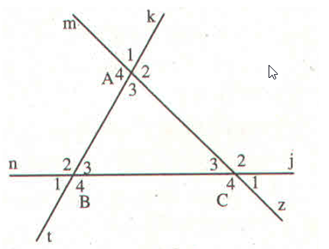
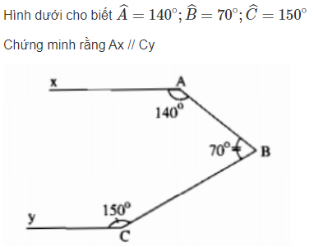
 |  |  |  |  |  |  |  | 3

 |  |  |  |  |  |  |  |  |  |  |  |  |  |  |  |  | 1 (3đ) |  |  |  |  | 2 (3đ)
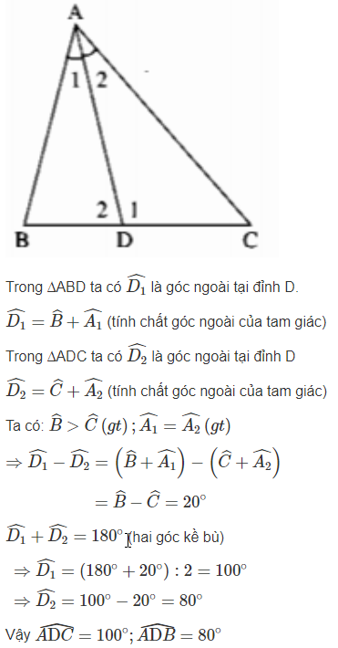

 |  | 1 (3đ)

 |  | 2 (3đ)

 |  | 3 (4đ)

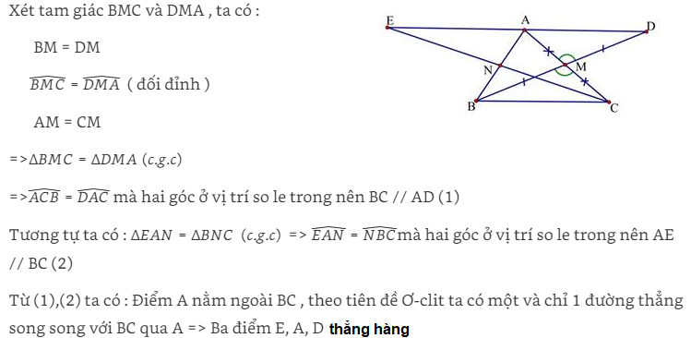
 |  |  | a) Chứng minh BC // AD. |  |  |  |  |  |  |  |  |  |  |  |  |  |  |  |  |  |  | 3 (4đ)
 |  |  | b) Chứng minh 3 điểm E, A, D thẳng hàng.

 |  |  | 1 (4đ) | Chứng minh 3 đường trung tuyến của một tam giác cùng đi qua một điểm. Cụ thể:
 |  |  |  | Cho tam giác ABC, E là trung điểm AC, F là trung điểm AB, BE cắt CF tại G. Đường thẳng AG cắt BC tại D.
 |  |  |  |  | Khi đó, muốn cm 3 đường trung tuyến cùng đi qua 1 điểm thì ta cần cm được D là trung điểm BC |  |  |  |  |  |  |  |  |  |  |  |  |  |  |  |  |  |  |  | 1 |  |  |  |  | 2
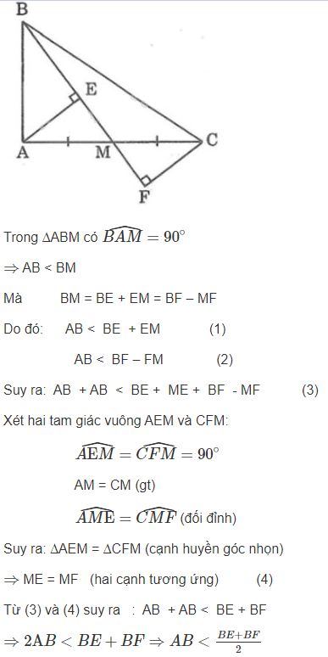
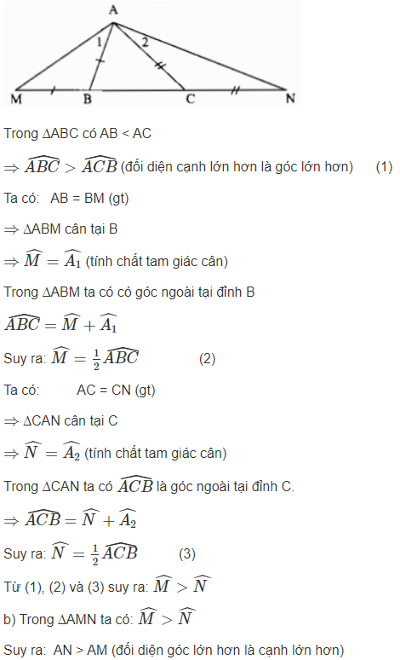
 |  |  |  |  | Để cm D là trung điểm BC thì ta cần cm được SGBD=SGCD, theo các bước sau: |  |  |  |  |  |  |  |  |  | 2 (1đ) | Chứng minh 3 đường phân giác của một tam giác cùng đi qua một điểm.
 |  |  |  | a) Chứng minh hai tam giác BAE và BCE có diện tích bằng nhau.
 |  |  |  | b) Chứng minh SABG = 2.SAGE và chứng minh BG=2GE, CG=2GF |  |  |  |  |  |  |  |  |  |  | 3 (1đ) | Chứng minh 3 đường trung trực của một tam giác cùng đi qua một điểm.
 |  |  |  | c) Biết rằng nếu SABC=3.SGBC thì AD=3GD (chứng minh được nhưng dài).
 |  |  |  | Chứng minh SABC=3.SGBC để suy ra AG=2GD. |  |  |  |  |  |  |  |  |  |  | 4 (4đ) | Chứng minh 3 đường cao của một tam giác cùng đi qua một điểm. (bằng các bước dưới đây)
 |  |  |  | b) Chứng minh D là trung điểm của đoạn thẳng BC. (từ đó suy ra 3 đường trung tuyến đồng quy tại 1 điểm G) |  |  |  |  |  |  |  |  |  |  |  | Cho tam giác ABC, vẽ 3 đường cao AH, BI, CJ.
 |  |  |  |  |  |  |  |  |  |  |  |  |  |  |  | Vẽ đường thẳng a qua A và song song với BC
 |  |  |  | gợi ý: Nếu 2 tam giác thỏa mãn 2 điều kiện sau thì chúng có diện tích bằng nhau: |  |  |  |  |  |  |  |  |  |  |  | Vẽ đường thẳng b qua B và song song với CA
 |  |  |  |  | ĐK1: có chung đỉnh |  |  |  |  |  |  |  |  |  |  | Vẽ đường thẳng c qua C và song song với AB
 |  |  |  |  | ĐK2: hai đáy nằm trên cùng 1 đường thẳng và có độ dài bằng nhau |  |  |  |  |  |  |  |  |  |  | a giao b tại điểm L, b giao c tại điểm b giao c tại điểm G, c giao a tại điểm D.
 |  |  |  | Suy rộng ra, ta có thể sử dụng định lý sau mà không cần chứng minh (chứng minh được nhưng dài:) |  |  |  |  |  |  |  |  |  |  |  | a) Tứ giác LACB là hình gì. Vì sao?
 |  |  |  |  | Nếu 2 tam giác có chung đỉnh và 2 đáy nằm trên cùng 1 đường thẳng thì diện tích tỉ lệ thuận với độ dài đáy. |  |  |  |  |  |  |  |  |  |  | b) Chứng minh: AL = AD
 |  |  |  |  | Ví dụ: nếu SABG=2.SAGE và B,G,E thẳng hàng thì BG=2GE |  |  |  |  |  |  |  |  |  |  | c) Chứng minh AH vuông góc LD
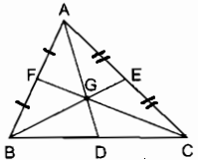
 |  |  |  |  |  |  | Gợi ý bài làm: |  |  |  |  |  |  |  |  | d) Chứng minh AH, BI, CJ cùng đi qua 1 điểm
 |  |  |  |  |  |  | a) kẻ BH vuông góc AC, H thuộc đường thẳng AC.
 |  |  |  |  |  |  | Sử dụng công thức diện tích tam giác để chứng minh.
 |  |  |  |  |  |  | b,c) Gọi diện tích tam giác ABC là x (x>0). Từ câu a, lập luận để suy ra:
 |  |  |  |  |  |  |  | SGBF=SGCE | rồi suy ra: SGBF=SGAF=SGAE=SGCE=x/6
 |  |  |  |  |  |  |  | SGBF=SGAF
 |  |  |  |  |  |  |  |  |  | từ đó suy ra: SGBC = x/3
 |  |  |  |  |  |  | d) Cần chứng minh SGBD = SGCD

 |  |  |  |  |  |  |  |  |  |  |  |  |  |  | 7 | Cho tam giác ABC, các đường phân giác của góc ngoài tại B và C cắt nhau ở E.
 |  |  |  |  |  |  |  |  |  |  |  |  |  |  |  | Gọi G, H, K theo thứ tự là chân các đường vuông góc kẻ từ E đến các đường thẳng BC, AB, AC.
 |  |  |  |  |  |  |  |  |  |  |  |  |  |  |  | a) Có nhận xét gì về các độ dài EH, EG, EK.
 |  |  |  |  |  |  |  |  |  |  |  |  |  |  |  | b) Chứng minh AE là tia phân giác của góc BAC.
 |  |  |  |  |  |  |  |  |  |  |  |  |  |  |  | c) Đường phân giác của góc ngoài tại A của tam giác ABC cắt đường thẳng BE, CE tại D, F.
 |  |  |  |  |  |  |  |  |  |  |  |  |  |  |  | Chứng minh rằng AE vuông góc với DF.
 |  |  |  |  |  |  |  |  |  |  |  |  |  |  |  | d) Các đường thẳng AE, BF, CD là các đường gì trong tam giác ABC? Vì sao?
 |  |  |  |  |  |  |  |  |  |  |  |  |  |  |  | e) Các đường thẳng AE, FB, DC là các đường gì trong tam giác DEF? Vì sao?

 |  |  |  |  |  |  |  |  |  |  |  |  |  |  | 1 (2đ) | Cho tam giác ABC vuông tại A, M là trung điểm của AC.
 |  |  |  |  |  |  |  |  |  |  |  |  |  |  |  | Gọi E và F là chân các đường vuông góc kẻ từ A và C đến đường thẳng BM.
 |  |  |  |  |  |  |  |  |  |  |  |  |  |  |  | a) Chứng minh ME=MF
 |  |  |  |  |  |  |  |  |  |  |  |  |  |  |  | b) Chứng minh rằng 2.AB < BE+BF

 |  |  |  |  |  |  |  |  |  |  |  |  |  |  | 2 (2đ) | Cho Tam giác ABC có AB < AC. Trên tia đối của tia BC lấy điểm M sao cho BM = BA.
 |  |  |  |  |  |  |  |  |  |  |  |  |  |  |  | Trên tia đối của tia CB lấy điểm N sao cho CN = CA.
 |  |  |  |  |  |  |  |  |  |  |  |  |  |  |  | a) Hãy so sánh các góc AMB và ANC. Giải thích.
 |  |  |  |  |  |  |  |  |  |  |  |  |  |  |  | b) Hãy so sánh các độ dài AM và AN. Giải thích.

ASF
1.3.9. Message transport
 | ASF is designed in a way that it can cope with any number of IPC mechanisms, message formats and protocols.
 |  | Some existing protocol implementations have the drawback that they always do IPC and serialization regardless of the deployment of actors (e.g. CCA).
 |  | Therefore ASF introduces the CMS (Car Multimedia Service) format which is capable of di erent transports and serialization formats.

1.4.2. Service Catalogs
 | The stub and proxy APIs are derived from the service de nition and created by code generators. This stub and proxy pattern is used across all supported service technologies, such like D-BUS, CCA or CMS.
 | Along with the stub and proxy APIs a set of data classes is generated which represent the data (also known as payload) passed with messages of this particular service.
 | Furthermore serialization code is generated to serialize and deserialize the data classes in several data formats.

1.4.3. Message
 | ASF generates data classes for the payload of every message. These data classes give access to the data stored in a message in a type safe way.

1.4.4. Stub |  |  |  |  |  |  |  |  |  |  |  |  |  |  |  | 1.4.5. Proxy
 | The Stub receives a client's request, processes it and returns a response. An actor can provide multiple services and therefore implement multiple stubs. |  |  |  |  |  |  |  |  |  |  |  |  |  |  |  | On the client side a Proxy is provided. The proxy lets clients trigger a service functionality and receive the result asynchronously via a callback:
 | Suppose you have a service defined like:
 |  | service EchoService {
 |  | request echo (string message) : string
 |  | }
 | The corresponding stub API (in C++) looks like this: |  |  |  |  |  |  |  |  |  |  |  |  |  |  |  | It is feasible to pass the same callback instance all the time or to use diferent instances and/or implementations.
 |  | class EchoServiceStub : public ::asf::core::Stub |  |  |  |  |  |  |  |  |  |  |  |  |  |  |  | class EchoCallbackIF {
 |  | { |  |  |  |  |  |  |  |  |  |  |  |  |  |  |  | public:
 |  | public: |  |  |  |  |  |  |  |  |  |  |  |  |  |  |  | virtual ~EchoCallbackIF() {}
 |  | //The derived class has to pass the port name to the EchoServiceStub. The port name isdefined in the "Car Multimedia Component"model. |  |  |  |  |  |  |  |  |  |  |  |  |  |  |  | virtual void onEchoResponse(const ::boost::shared ptr< EchoServiceProxy >& proxy, const ::boost::shared ptr< EchoResponse >& response) = 0;
 |  | EchoServiceStub (const std::string& portName); |  |  |  |  |  |  |  |  |  |  |  |  |  |  |  | virtual void onEchoError(const ::boost::shared ptr< EchoServiceProxy >& proxy, const ::boost::shared ptr< EchoError >& error) = 0;
 |  | virtual ~EchoServiceStub(); |  |  |  |  |  |  |  |  |  |  |  |  |  |  |  | };
 |  | // request echo
 |  | //This function will be called if the component receives the client request "echoRequest". |  |  |  |  |  |  |  |  |  |  |  |  |  |  |  | class EchoServiceProxy : public asf::cms::CmsProxy
 |  | //The derived service implementation has to process the request and send the response back. Usefunction sendechoResponse(...) to do that. |  |  |  |  |  |  |  |  |  |  |  |  |  |  |  | {
 |  | //The echo request will respond with the message passed with the request |  |  |  |  |  |  |  |  |  |  |  |  |  |  |  | public:
 |  | virtual void onEchoRequest (const ::boost::shared ptr< EchoRequest >& request) = 0; |  |  |  |  |  |  |  |  |  |  |  |  |  |  |  | * Create a new instance of EchoServiceProxy. The caller has to pass the port name. The port name is de ned in the "Car Multimedia Component" model.
 |  | //The function sends a response to the client, which sent the corresponding request (onEchoRequest(...)). |  |  |  |  |  |  |  |  |  |  |  |  |  |  |  | * With the help of the port name it is possible to address the concrete proxy, which is de ned in the CMC model description.
 |  | // It is not necessary to pass the act (asynchronous completion token), if you call the response function inside the body of the corresponding request. |  |  |  |  |  |  |  |  |  |  |  |  |  |  |  | * Additionally it is necessary to pass a reference on a implementation of the ServiceAvailableIF interface.
 |  | //The echo request will respond with the message passed with the request |  |  |  |  |  |  |  |  |  |  |  |  |  |  |  | static ::boost::shared ptr< EchoServiceProxy > createProxy(const std::string& portName, asf::core::ServiceAvailableIF& serviceAvailable);
 |  | void sendEchoResponse (const ::std::string& data, act t act = 0);
 |  | } |  |  |  |  |  |  |  |  |  |  |  |  |  |  |  | * Create a new instance of EchoServiceProxy. The caller has to pass the port name and the address of the service (e.g. json://localhost:12345).
 | A service implementation has to derive itself from the EchoServiceStub class and will then receive a client's request via the onEchoRequest() method. |  |  |  |  |  |  |  |  |  |  |  |  |  |  |  |  | * It is only possible to use this function if the port is de ned in the CMC model as "wired at runtime"􀀀port.
 | It sends back a response to the client by calling the sendEchoResponse() method. |  |  |  |  |  |  |  |  |  |  |  |  |  |  |  |  | * Additionally it is necessary to pass a reference on a implementation of the ServiceAvailableIF interface.
 | This approach is called synchronous, as the response is send in the context of the onEchoRequest method. |  |  |  |  |  |  |  |  |  |  |  |  |  |  |  |  | static ::boost::shared ptr< EchoServiceProxy > createProxy(const std::string& portName, const std::string& uriAddress, asf::core::ServiceAvailableIF& serviceAvailable);
 |  | class MyServerComponent : public BaseComponent, public EchoServiceStub {
 |  | public: |  |  |  |  |  |  |  |  |  |  |  |  |  |  |  | * The destructor will send messages for all existing property noti cations. Additionally it will call the error callback of all pending method invocations.
 |  | MyServerComponent() : |  |  |  |  |  |  |  |  |  |  |  |  |  |  |  | virtual ~EchoServiceProxy();
 |  | EchoServiceStub("echoServiceServerPort") { }
 |  | virtual void onEchoRequest (const boost::shared ptr< EchoRequest >& request); |  |  |  |  |  |  |  |  |  |  |  |  |  |  |  | // Request 'echo'
 |  | }; |  |  |  |  |  |  |  |  |  |  |  |  |  |  |  | * Call the Request 'echo'. This method sends a Request message to the CMS (Car Multimedia Service) server.
 |  | // synchronous processing |  |  |  |  |  |  |  |  |  |  |  |  |  |  |  | * The echo request will respond with the message passed with the request
 |  | void MyServerComponent::onEchoRequest (const boost::shared ptr< EchoRequest >& request) { |  |  |  |  |  |  |  |  |  |  |  |  |  |  |  | * @param cb This callback will be called when a Response or Error message is received.
 |  | sendEchoResponse(request->getMessage()); |  |  |  |  |  |  |  |  |  |  |  |  |  |  |  | * @param message If the meaning of "message" isn't clear, then there should be a description here.
 |  | } |  |  |  |  |  |  |  |  |  |  |  |  |  |  |  | * @returns act (Asynchronous Completion Token). If a callback is called this act will be part of the payload object.
 | If other services are involved to generate the response, the processing will be asynchronous. |  |  |  |  |  |  |  |  |  |  |  |  |  |  |  |  | act t sendEchoRequest(EchoCallbackIF& cb, const ::std::string& message);
 | Things get more complicated when multiple requests are received during this time frame. ASF provides a feature, called sequential processing. |  |  |  |  |  |  |  |  |  |  |  |  |  |  |  |  | };
 | It queues overlapping requests and therefore reduces the complexity of the implementation of such cases significantly (see section 11.4.1). |  |  |  |  |  |  |  |  |  |  |  |  |  |  |  | A client instantiates proxy objects. A proxy will connect to a service and is then ready to accept a client's request. The client has just to implement the callback interfaces of the requests it uses.
 |  | // asynchronous processing |  |  |  |  |  |  |  |  |  |  |  |  |  |  | Additionally a proxy provides a callback interface (ServiceAvailableIF) to signal the availability of the represented service. An actor can use as many proxies as required (even of the same service).
 |  | void MyServerComponent::onEchoRequest (const boost::shared ptr< EchoRequest >& request) { |  |  |  |  |  |  |  |  |  |  |  |  |  |  |  | class MyClientComponent : public BaseComponent, public ServiceAvailableIF, public EchoService::EchoCallbackIF {
 |  | act = request->getAct(); |  |  |  |  |  |  |  |  |  |  |  |  |  |  |  | public:
 |  | // start some asychronousProcessing |  |  |  |  |  |  |  |  |  |  |  |  |  |  |  | MyClientComponent();
 |  | otherService.requestToUpperCase(this, request->getMessage()); |  |  |  |  |  |  |  |  |  |  |  |  |  |  |  | virtual ~MyClientComponent ();
 |  | } |  |  |  |  |  |  |  |  |  |  |  |  |  |  |  | // ServiceAvailableIF
 |  | void MyServerComponent::onToUpperCaseResponse (const boost::shared ptr< EchoResponse >& response) { |  |  |  |  |  |  |  |  |  |  |  |  |  |  |  | virtual void onAvailable(const ::boost::shared ptr< asf::core::Proxy >& proxy, const ServiceStateChange &stateChange);
 |  | sendEchoResponse (response->getMessage(), act); |  |  |  |  |  |  |  |  |  |  |  |  |  |  |  | virtual void onUnavailable(const ::boost::shared ptr< asf::core::Proxy >& proxy, const ServiceStateChange &stateChange);
 |  | } |  |  |  |  |  |  |  |  |  |  |  |  |  |  |  | // EchoCallbackIF
 |  |  |  |  |  |  |  |  |  |  |  |  |  |  |  |  |  | virtual void onEchoResponse(const boost::shared ptr< EchoResponse >& response);
1.4.6. Service Technologies |  |  |  |  |  |  |  |  |  |  |  |  |  |  |  |  |  | virtual void onEchoError(const boost::shared ptr< EchoError >& error);
 | ASF makes it possible to write applications which interact with diferent technologies and provides a unified programming model across those service technologies. |  |  |  |  |  |  |  |  |  |  |  |  |  |  |  |  | private:
 | Currently ASF supports CCA, CCA-MOST, D-Bus and CMS (Car Multimedia Service) |  |  |  |  |  |  |  |  |  |  |  |  |  |  |  |  | ::boost::shared ptr<EchoServiceProxy> echoProxy;
 |  | Service Technology |  | Client | Server |  |  |  |  |  |  |  |  |  |  |  |  | };
 |  | CCA |  | yes | - | The support of CCA is based on the FI xml format.
 |  |  |  |  |  |  | ASF is providing an CCA Connector which encapsulates the OSAL mail box mechanism. |  |  |  |  |  |  |  |  |  |  | MyComponent::MyClientComponent(uint32 compId) : BaseComponent(compId),
 |  | CCA-MOST |  | yes | - | The CCA-MOST format is an extension of the CCA format |  |  |  |  |  |  |  |  |  |  |  | echoProxy(EchoServiceProxy::createProxy("echoService",this)) {}
 |  |  |  |  |  |  | which allows to communicate with MOST devices via a CCA-MOST gateway. |  |  |  |  |  |  |  |  |  |  | MyClientComponent::~MyClientComponent () {}
 |  | D-Bus |  | yes | yes | ASF provides an D-Bus Connector which interacts with D-Bus via the D-Bus low level API
 |  |  |  |  |  |  |  |  |  |  |  |  |  |  |  |  |  | // ServiceAvailableIF
 |  | CMS |  | yes | yes | The Car Multimedia Service (CMS) is a service format introduced by ASF |  |  |  |  |  |  |  |  |  |  |  | void MyClientComponent::onAvailable(const ::boost::shared ptr< asf::core::Proxy >& proxy, const ServiceStateChange &stateChange) {
 |  |  |  |  |  |  | CMS is a flexible service format. It supports several IPC mechanisms and several serialization formats. |  |  |  |  |  |  |  |  |  |  | if ( echoProxy == proxy){
 |  |  |  |  |  |  | It can be used to connect actors inside an application without the burden of an IPC. |  |  |  |  |  |  |  |  |  |  | // echoProxy is connected
 |  | Franca |  |  |  | Franca is an interface de nition language introduced by Genivi. |  |  |  |  |  |  |  |  |  |  |  | echoProxy->sendEchoRequest(*this, "Hello World"); //*this is the callback
 |  |  |  |  |  |  | It is an interface language which is independent of the IPC transport mechanism. |  |  |  |  |  |  |  |  |  |  | }
 |  |  |  |  |  |  | ASF supports Franca by mapping Franca interfaces to other supported service technologies (e.g. D-Bus). |  |  |  |  |  |  |  |  |  |  | }
 |  |  |  |  |  |  |  |  |  |  |  |  |  |  |  |  |  | void MyClientComponent::onUnavailable(const ::boost::shared ptr< asf::core::Proxy >& proxy, const ServiceStateChange &stateChange) {
1.5.1. From Actors to Components |  |  |  |  |  |  |  |  |  |  |  |  |  |  |  |  |  | if ( echoProxy == proxy) {
 | Actors are the building blocks of an ASF application. An actor receives messages and sends messages to other actors. |  |  |  |  |  |  |  |  |  |  |  |  |  |  |  |  | // echoProxy is disconnected
 | This concept is formalized with Components. An ASF component is an actor which communicates with formally defined services only. |  |  |  |  |  |  |  |  |  |  |  |  |  |  |  |  | }
1.5.2. Component Manifest |  |  |  |  |  |  |  |  |  |  |  |  |  |  |  |  |  | }
 | A component is speci ed with the help of a component manifest. A component manifest could like this:
 |  | import "fi/li/LI_FI.xml" |  |  |  |  |  | The component manifest |  |  |  |  |  |  |  |  |  | // EchoCallbackIF
 |  | component LocationInputControl { |  |  |  |  |  |  | assigns a name to the component |  |  |  |  |  |  |  |  | void MyClientComponent::onEchoResponse(const ::boost::shared ptr< EchoServiceProxy>& proxy, const boost::shared ptr< EchoResponse >& response) {
 |  | provides LocationInputService locationInputService |  |  |  |  |  |  | and lists the used services. |  |  |  |  |  |  |  |  | printf ("Response: %snn", response->getMessage().c str());
 |  | requires LI_FI li_fi |  |  |  |  |  | A service is either specified as a required or a provided service. |  |  |  |  |  |  |  |  |  | }
 |  | } |  |  |  |  |  |  |  |  |  |  |  |  |  |  |  | void MyClientComponent::onEchoError(const ::boost::shared ptr< EchoServiceProxy>& proxy, const boost::shared ptr<EchoError>& error) {
 | Components are decoupled from each other. |  |  |  |  |  |  |  |  |  |  |  |  |  |  |  |  | // error handling
 |  | They interact with other components only via the declared port names of their own component manifest. |  |  |  |  |  |  |  |  |  |  |  |  |  |  |  | }
 |  | A component doesn't know who is providing a service. The binding between provided services and required ports is done later in the application manifest.
 |  | Therefore components are decoupled and can be deployed in diferent environments (Inversion of Control, Dependency Injection).
 | A component is represented by a class in the C++ programming language named exactly as the component.
 |  | The components package name is the namespace of the class. This class has to be implemented by the component author.
 |  | A component implementation is either a single class or a composition of many classes.
1.6. Applications
 | An application is a composition of an arbitrary number of components and represented by a single executable process.
1.6.1. Application Manifest
 | An application is specified with an application manifest (.cma extension). An example manifest looks like this:
 |  | application NavigationControl {
 |  | // connectors |  |  |  |  |  |  |  |  |  |  | The connector section inside the application manifest file specifies the configuration of a connector for a specific service technology.
 |  | CcaConnector ccaConnector {
 |  | applicationId = 43
 |  | }
 |  | CmsSocketServerConnector connectorCmsJson {
 |  | portNumber = 12345
 |  | encoding = Json
 |  | }
 |  | // threads and components |  |  |  |  |  |  |  |  |  |  | Furthermore a number of threads and the components which run inside those threads are specified.
 |  | thread TInput {
 |  | LocationInputCtrl locationInputCtrl
 |  | PoiInputCtrl PoiInputCtrl
 |  | }
 |  | thread TGuidance {
 |  | RouteGuidanceCtrl routeGuidanceCtrl
 |  | }
 |  | // port bindings
 |  | LiFI liFiImport = ccaConnector.importByName(42,1,0,0) // appId, major, minor, ags
 |  | bind RouteGuidanceCtrl.locationInput to LocationInputCtrl.locationInputCtrl
 |  | bind LocationInputCtrl.li_fi to liFiImport
 |  | export connectorCmsJson.exportByName (LocationInputCtrl.locationInputService, "locationInput")
 |  | }
 | The idea behind this is, that components can be used like building blocks. A components implementation doesn't need to be changed when using a component in a diferent environment. Just the application manifest has to be adapted.

1.6.2. Code Generation
 | ASF generates an executable process out of the application manifest. The application will setup all connectors and instantiate all threads and the listed components.
 | Then the application is ready to send or receive messages. The creation of an application doesn't require any handwritten code.
1.7. Building ASF Applications
 | To build an ASF application it is required to run several code generators and the C compiler and linker.
 | ASF offers CMake modules to automate this task and provide an incremental build process which runs all code generators on demand and creates ASF applications. Please refer to chapter 16 for more informations to the CMake support.

2.2. EchoCms Example
2.2.1. EchoService
 | // EchoCms/src/example/echocms/EchoService.cms:
 | package example.echocms
 | service EchoService version 1.0.0
 | {
 | request echo (string message) : string |  |  |  |  | The first element echo makes use of the request-response communication pattern. The server receives a string, processes the data and returns the results as string to the client.
 | property uint32 echoCount |  |  |  |  | The second element defines a property with the name echoCount. A property represents a value on server side. A client can register for properties to listen for property changes. Additionally it can query the current value of the property.
 | event string echoResponseSent |  |  |  |  | The third element makes use of the event communication pattern. A client can register for events and will then be informed about their occurrence. An event has no current value and thus it is not possible to query a value.
 | }
 | For further information about CMS please refer to in chapter 14.
2.2.2. EchoCmsServer |  |  | The server implementation is separated in two model files and one C++ header file. |  |  |  |  |  |  |  |  |  |  |  |  |  |  |  |  | 2.2.3. EchoCmsClient |  |  | The client implementation is also separated in two model files and one C++ header file.
cmc | // EchoCms/src/example/echocms/server/EchoServerComponent.cmc: |  |  |  |  |  |  | The component is implemented with help of the C++ class ::example::echocms::server::EchoServerComponent. |  |  |  |  |  |  |  |  |  |  |  | cmc | // EchoCms/src/example/echocms/client/EchoClientComponent.cmc:
 | package example.echocms.server |  |  |  |  |  |  | The class name has to match with the package and component name of the model file EchoServerComponent.cmc. |  |  |  |  |  |  |  |  |  |  |  |  | package example.echocms.client
 | import example.echocms.EchoService |  |  |  |  |  |  |  |  |  |  |  |  |  |  |  |  |  |  |  | import example.echocms.EchoService
 | component EchoServerComponent version 1.0.0 |  |  |  |  |  |  |  |  |  |  |  |  |  |  |  |  |  |  |  | component EchoClientComponent version 1
 | { |  |  |  |  |  |  |  |  |  |  |  |  |  |  |  |  |  |  |  | {
 | provides EchoService echoPort version 1.0.0 |  |  |  |  |  |  |  |  |  |  |  |  |  |  |  |  |  |  |  | requires EchoService echoPort version 1
 | } |  |  |  |  |  |  |  |  |  |  |  |  |  |  |  |  |  |  |  | }
impl | // EchoCms/src/example/echocms/server/EchoServerComponent.h: |  |  |  |  |  |  |  |  |  |  |  |  |  |  |  |  |  |  | impl | // EchoCms/src/example/echocms/client/EchoClientComponent.h:
 | #include "asf/core/BaseComponent.h" |  |  |  |  |  |  |  |  |  |  |  |  |  |  |  |  |  |  |  | #include "asf/core/BaseComponent.h"
 | #include "example/echocms/EchoServiceStub.h" |  |  |  |  |  |  |  |  |  |  |  |  |  |  |  |  |  |  |  | #include "example/echocms/EchoServiceProxy.h"
 | namespace example { |  |  |  |  |  | using namespace ::asf::core; |  |  |  |  |  |  |  |  |  |  |  |  |  | namespace example { |  |  |  |  |  | using namespace ::asf::core;
 | namespace echocms { |  |  |  |  |  | using namespace ::example::echocms::EchoService; |  |  |  |  |  |  |  |  |  |  |  |  |  | namespace echocms { |  |  |  |  |  | using namespace ::example::echocms::EchoService;
 | namespace server { |  |  |  |  |  |  |  |  |  |  |  |  |  |  |  |  |  |  |  | namespace client {
 | class EchoServerComponent : public BaseComponent, EchoServiceStub { |  |  |  |  |  |  | A component implementation needs to be derived from the class ::asf::core::BaseComponent. |  |  |  |  |  |  |  |  |  |  |  |  | class EchoClientComponent : public BaseComponent, ServiceAvailableIF, EchoCallbackIF, EchoCountRegisterCallbackIF {
 | public: |  |  |  |  |  |  | The class is also derived from the generated C++ class ::example::echocms::EchoService::EchoServiceStub to provide the EchoService. |  |  |  |  |  |  |  |  |  |  |  |  | public:
 | EchoServerComponent() : EchoServiceStub("echoPort") {} |  |  |  |  |  |  | In the stubs initialization list the port name "echoPort" is passed to the constructor of the EchoServiceStub. |  |  |  |  |  |  |  |  |  |  |  |  | EchoClientComponent() : _echoProxy(EchoServiceProxy::createProxy("echoPort", *this)) {}
 | virtual ~EchoServerComponent() {} |  |  |  |  |  |  | This port name must match the port name from the component model EchoServerComponent.cmc. |  |  |  |  |  |  |  |  |  |  |  |  | // ServiceAvailableIF implementation
 | virtual void onEchoRequest(const ::boost::shared_ptr< EchoRequest >& request) { // convert message to upper case and send response |  |  |  |  |  |  |  |  |  |  |  |  |  |  |  |  |  |  |  | virtual void onAvailable(const ::boost::shared_ptr< ::asf::core::Proxy >& proxy, const ServiceStateChange& stateChange) {...}
 | std::string message = request->getMessage(); |  |  |  |  |  |  |  |  |  |  |  |  |  |  |  |  |  |  |  | // EchoCallbackIF implementation
 | std::transform(message.begin(), message.end(), message.begin(), ::toupper); |  |  |  |  |  |  |  |  |  |  |  |  |  |  |  |  |  |  |  | virtual void onEchoResponse(const ::boost::shared_ptr< EchoServiceProxy >& proxy, const ::boost::shared_ptr< EchoResponse >& response) {
 | sendEchoResponse(message); |  |  |  |  |  |  |  |  |  |  |  |  |  |  |  |  |  |  |  | virtual void onEchoError(const ::boost::shared_ptr< EchoServiceProxy >& proxy, const ::boost::shared_ptr< EchoError >& error) {...}
 | sendEchoResponseSentEvent(message); // raise event |  |  |  |  |  |  |  |  |  |  |  |  |  |  |  |  |  |  |  | // EchoCountRegisterCallbackIF implementation
 | setEchoCount(getEchoCount() + 1); // set property |  |  |  |  |  |  |  |  |  |  |  |  |  |  |  |  |  |  |  | virtual void onEchoCountUpdate(const ::boost::shared_ptr< EchoServiceProxy >& proxy, const ::boost::shared_ptr< EchoCountUpdate >& update) {...}
 | } |  |  |  |  |  |  |  |  |  |  |  |  |  |  |  |  |  |  |  | virtual void onEchoCountRegisterError(const ::boost::shared_ptr< EchoServiceProxy >& proxy, const ::boost::shared_ptr< EchoCountRegisterError >& error) {...}
 | }; |  |  |  |  |  |  |  |  |  |  |  |  |  |  |  |  |  |  |  | private:
 | } // server |  |  |  |  |  |  |  |  |  |  |  |  |  |  |  |  |  |  |  | ::boost::shared_ptr< EchoServiceProxy > _echoProxy;
 | } // echocms |  |  |  |  |  |  |  |  |  |  |  |  |  |  |  |  |  |  |  | ...
 | } // example |  |  |  |  |  |  |  |  |  |  |  |  |  |  |  |  |  |  |  | };
cma | // EchoCms/src/example/echocms/server/EchoCmsServer.cma: |  |  |  |  |  |  | The component needs an application as its runtime environment. |  |  |  |  |  |  |  |  |  |  |  | cma | // EchoCms/src/example/echocms/client/EchoCmsClient.cma: |  |  |  |  |  |  | The application EchoCmsClient describes that
 | package example.echocms.server |  |  |  |  |  |  | The application defines which components are part of the application and how they are connected to other components. |  |  |  |  |  |  |  |  |  |  |  |  | package example.echocms.client |  |  |  |  |  |  | the EchoClientComponent is part of the application.
 | require example.echocms.server.EchoServerComponent version 1.0.0 |  |  |  |  |  |  |  |  |  |  |  |  |  |  |  |  |  |  |  | require example.echocms.client.EchoClientComponent version 1.0.0
 | import example.echocms.server.EchoServerComponent |  |  |  |  |  |  |  |  |  |  |  |  |  |  |  |  |  |  |  | import example.echocms.client.EchoClientComponent
 |  |  |  |  |  |  |  |  |  |  |  |  |  |  |  |  |  |  |  |  | import example.echocms.EchoService
 | application EchoCmsServer version 1.0.0 { |  |  |  |  |  |  | Additionally it describes how the provided service should be exported out to the the application. |  |  |  |  |  |  |  |  |  |  |  |  | application EchoCmsClient version 0.1.0 |  |  |  |  | it defines how the EchoService is consumed from outside the application.
 | CmsSocketServerConnector connectorCmsJson { |  |  |  |  |  |  |  |  |  |  |  |  |  |  |  |  |  |  |  | {
 | portNumber = 12350 |  |  |  |  |  |  | In our case we want to provide the service in a JSON format via a TCP/IP socket on port 12350. |  |  |  |  |  |  |  |  |  |  |  |  | CmsSocketClientConnector connectorCmsJson {
 | encoding = Json |  |  |  |  |  |  |  |  |  |  |  |  |  |  |  |  |  |  |  | encoding = Json
 | bindToAddress = "localhost" |  |  |  |  |  |  |  |  |  |  |  |  |  |  |  |  |  |  |  | }
 | } |  |  |  |  |  |  |  |  |  |  |  |  |  |  |  |  |  |  |  | thread T1 {
 | thread T1 { |  |  |  |  |  |  |  |  |  |  |  |  |  |  |  |  |  |  |  | immediate EchoClientComponent echoClient
 | EchoServerComponent echo |  |  |  |  |  |  |  |  |  |  |  |  |  |  |  |  |  |  |  | }
 | } |  |  |  |  |  |  |  |  |  |  |  |  |  |  |  |  |  |  |  | EchoService echoService = connectorCmsJson.importByName ("localhost", 12350, "echo")
 | connectorCmsJson.exportByName (echo.echoPort, "echo") |  |  |  |  |  |  |  |  |  |  |  |  |  |  |  |  |  |  |  | bind echoClient.echoPort to echoService |  |  |  |  | The connector has the same port number like the previously defined server.
 | } |  |  |  |  |  |  |  |  |  |  |  |  |  |  |  |  |  |  |  | } |  |  |  |  | The imported services is then binded to the EchoClientComponent.
 | The ASF framework generates an executable communication infrastructure out of the models. To finalize the server it is necessary to implement the service. |  |  |  |  |  |  |  |  |  |  |  |  |  |  |  |  |  |  |  | ASF framework generates an executable communication infrastructure of this.
2.2.4. EchoCmsObserver
 | The EchoCmsObserver is a client like the EchoCmsClient. But instead of sending a request to the server it just has a passive role. The observer registers for the property echoCount and the event echoResponseSent. The EchoCmsObserver stays alive infinitely.
 | Please have a look in the implementation by yourself, it is quite similar to the implementation of the EchoCmsClient. You will find the source code of the observer in the folder EchoCms/src/example/echocms/observer.

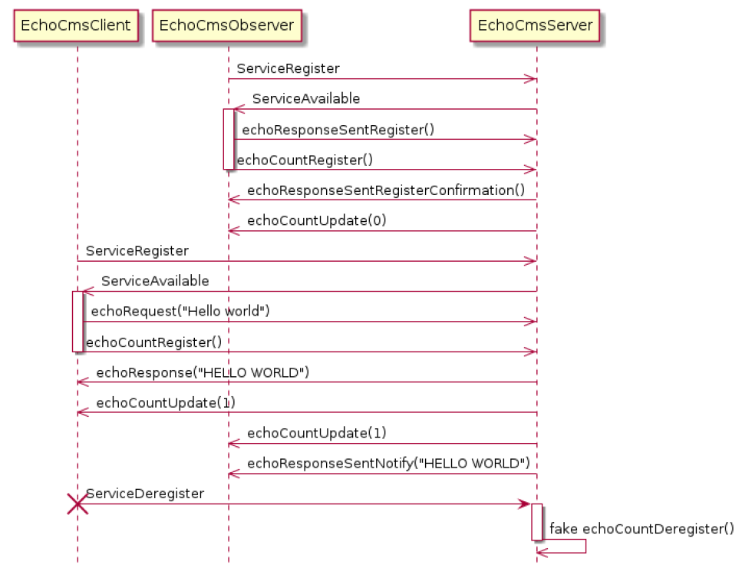
 |  |  |  |  |  |  |  |  |  |  |  |  |  |  |  |  | [ ... |Info | ... ] Creating connector connectorCmsJson (CmsSocketServerConnector), configuration: {
 |  |  |  |  |  |  |  |  |  |  |  |  |  |  |  |  | portNumber: 12350, |  |  | encoding: "Json", |  |  | bindToAddress: "localhost" |  |  |  | }
 |  |  |  |  |  |  |  |  |  |  |  |  |  |  |  |  | [ ... |Info | ... ] addStubComStack protocol: 2 transport: 1
 |  |  |  |  |  |  |  |  |  |  |  |  |  |  |  |  | [ ... |Info | ... ] Starting application 'EchoCmsServer' version 1.0.0
 |  |  |  |  |  |  |  |  |  |  |  |  |  |  |  |  | [ ... |Info | ... ] Listen for new clients on port 12350
 |  |  |  |  |  |  |  |  |  |  |  |  |  |  |  |  | [ ... |Info | ... ] A new connection is established on port 12350
 |  |  |  |  |  |  |  |  |  |  |  |  |  |  |  |  | [ ... |Info | ... ] Listen for new clients on port 12350
 |  |  |  |  |  |  |  |  |  |  |  |  |  |  |  |  | [ ... |Info | ... ] Component 'echo' successful created

 |  |  |  |  |  |  |  |  |  |  |  |  |  |  |  |  | [ ... |Info | ... ] process: ServiceRegister

 |  |  |  |  |  |  |  |  |  |  |  |  |  |  |  |  | [ ... |Info | ... ] <- onEchoRequest, act=5, stub=0xf5600470 |  |  |  |  |  |  | [ ... |Info | ... ] payload: { |  |  | message: "Hello World" |  |  | }
 |  |  |  |  |  |  |  |  |  |  |  |  |  |  |  |  | [ ... |Info | ... ] -> sendEchoResponse, act=0, stub=0xf5600470 |  |  |  |  |  |  | [ ... |Info | ... ] payload: { |  |  | data: "HELLO WORLD" |  |  | }
 |  |  |  |  |  |  |  |  |  |  |  |  |  |  |  |  | [ ... |Info | ... ] -> sendEchoResponseSentEvent, stub=0xf5600470 |  |  |  |  |  |  | [ ... |Info | ... ] payload: { |  |  | data: "HELLO WORLD" |  |  | }
 |  |  |  |  |  |  |  |  |  |  |  |  |  |  |  |  | [ ... |Info | ... ] -> setEchoCount (changed), stub=0xf5600470 |  |  |  |  |  |  | [ ... |Info | ... ] payload: { |  |  | data: 1 |  |  | }

 |  |  |  |  |  |  |  |  |  |  |  |  |  |  |  |  | [ ... |Info | ... ] <- onEchoCountRegister, isFirst=true, act=11, stub=0xf5600470

 |  |  |  |  |  |  |  |  |  |  |  |  |  |  |  |  | [ ... |Info | ... ] -> sendEchoCountUpdate, act=11, stub=0xf5600470 |  |  |  |  |  |  | [ ... |Info | ... ] payload: { |  |  | data: 1 | }

 |  |  |  |  |  |  |  |  |  |  |  |  |  |  |  |  | [ ... |Info | ... ] process: ServiceDeregister
 |  |  |  |  |  |  |  |  |  |  |  |  |  |  |  |  | [ ... |Info | ... ] <- onEchoCountDeregister, isLast=true, act=11, stub=0xf5600470
 |  |  |  |  |  |  |  |  |  |  |  |  |  |  |  |  | [ ... |Info | ... ] process: stub communication

 |  |  |  |  |  |  |  |  |  |  |  |  |  |  |  |  |  |  |  |  |  |  |  |  |  | template<class T> class shared_ptr
 |  |  |  |  |  |  |  |  |  |  |  |  |  |  |  |  |  |  |  |  |  |  |  |  |  | {
 |  | ::std::string |  | size 0x20 |  |  |  |  |  |  |  |  |  |  |  |  |  |  |  |  |  |  |  |  |  | private:
 |  |  |  |  |  |  |  |  |  |  |  |  |  |  |  |  |  |  | namespace asf { |  |  |  |  |  |  | // Borland 5.5.1 specific workaround
 |  |  |  |  |  |  | namespace example { |  |  |  |  |  |  |  |  |  |  |  | namespace core { |  |  |  |  |  |  | typedef shared_ptr<T> this_type;
 |  |  |  |  |  |  | namespace echocms { |  |  |  |  |  |  |  |  |  |  |  |  |  |  |  |  |  |  | public:
 |  |  |  |  |  |  | namespace server { |  |  |  |  |  |  |  |  |  |  |  | void InstallFailureSignalHandler(); |  |  |  |  |  |  | typedef typename boost::detail::sp_element< T >::type element_type;
src-gen/example/echocms/server/EchoCmsServer.cpp |  |  |  |  |  |  | class EchoCmsServer { |  |  |  |  |  |  |  |  |  |  |  |  |  |  |  |  |  |  | shared_ptr() BOOST_NOEXCEPT : px( 0 ), pn() // never throws in 1.30+
namespace example { |  |  |  |  |  |  | public: |  |  |  |  |  |  |  |  |  |  |  | class SignalHandler { |  |  |  |  |  |  | {
namespace echocms { |  |  |  |  |  |  | // Component names, the user can access these when refering to component names, e.g. with the ThreadBridge |  |  |  |  |  |  |  |  |  |  |  | public: |  |  |  |  |  |  | }
namespace server { |  |  |  |  |  |  | static const char* echo; |  |  |  |  |  |  |  |  |  |  |  | SignalHandler();
 |  |  |  |  |  |  | }; |  |  |  |  |  |  |  |  |  |  |  | ~SignalHandler(); |  |  |  |  |  |  | private:
bool EchoCmsServer_enabledASFSignalHandler = false; |  |  |  |  |  |  | void importEchoCmsServer(); |  |  |  |  |  |  |  |  |  |  |  |  |  |  |  |  |  |  | element_type * px; // contained pointer
 |  |  |  |  |  |  | int executeEchoCmsServer(int argc, char* argv[]); |  |  |  |  |  |  |  |  |  |  |  | static int getEventFd() { return _eventFd; }; |  |  |  |  |  |  | boost::detail::shared_count pn; // reference counter
… |  |  |  |  |  |  | } // namespace server |  |  |  |  |  |  |  |  |  |  |  |  |  |  |  |  |  |  | }; // shared_ptr
 |  |  |  |  |  |  | } // namespace echocms |  |  |  |  |  |  |  |  |  |  |  | private:
} // namespace server |  |  |  |  |  |  | } // namespace example |  |  |  |  |  |  |  |  |  |  |  | static int _eventFd;
} // namespace echocms |  |  |  |  |  |  |  |  |  |  |  |  |  |  |  |  |  |  | boost::shared_ptr< ::asf::threading::Thread > _pThread; // change to unique_ptr if it is available (C++11 or extend boost subset)
} // namespace example |  |  |  |  |  |  |  |  |  |  |  |  |  |  |  |  |  |  | };
 |  |  |  |  |  |  |  |  |  |  |  |  |  |  |  |  |  |  | } // namespace core
int main(int argc, char* argv[]) { |  |  |  |  |  |  |  |  |  |  |  |  |  |  |  |  |  |  | } // namespace asf
__try {
::example::echocms::server::EchoCmsServer_enabledASFSignalHandler = true;
 |  |  |  |  |  |  |  |  |  | lea -0x60(%rbp),%rdi |  |  |  |  |  |  |  |  | ../../../src/cpp/asf/src/asf/core/SignalHandler.cpp
::asf::core::SignalHandler asfSignalHandler; |  |  |  |  |  |  |  |  |  | callq 0x555555569c40 <_ZN3asf4core13SignalHandlerC1Ev@plt> |  |  |  |  |  |  |  |  |  | callq boost::shared_ptr<asf::threading::Thread>::shared_ptr()
 |  |  |  |  |  |  |  |  |  | lea -0x50(%rbp),%rdi |  |  |  |  |  |  |  |  |  |  | px(0)
::boost::shared_ptr< ::asf::threading::Thread > mainThread = ::asf::threading::Thread::attach(); |  |  |  |  |  |  |  |  |  | callq 0x555555569bb0 <_ZN3asf9threading6Thread6attachEv@plt> |  |  |  |  |  |  |  |  |  |  | callq 0x7ffff7a926d0 <_ZN5boost6detail12shared_countC1Ev@plt>
 |  |  |  |  |  |  |  |  |  |  | callq std::allocator<char>::allocator() |  |  |  |  |  |  |  |  | mov $0x0,%esi
 |  |  |  |  |  |  |  |  |  |  |  |  |  |  |  |  |  |  |  | mov $0x0,%edi
 |  |  |  |  |  |  |  |  |  |  | callq std::__cxx11::basic_string<char, std::char_traits<char>, std::allocator<char> >::basic_string(char const*, std::allocator<char> const&) |  |  |  |  |  |  |  |  | callq 0x7ffff7a946d0 <eventfd@plt>
 |  |  |  |  |  |  |  |  |  |  | rdi = 0x10 |  |  |  |  |  |  |  |  |  | mov $0x122,%eax
 |  |  |  |  |  |  |  |  |  |  | callq 0x7ffff7a92950 <_Znwm@plt> |  |  |  | rax = 0x000055555579f740 |  |  |  |  |  | syscall
 |  |  |  |  |  |  |  |  |  |  |  |  |  |  |  |  |  |  |  |  | cmp $0xfffffffffffff001,%rax
 |  |  |  |  |  |  |  |  |  |  |  | rdi = … "epPosix" … |  | ? |  |  |  |  |  |  | retq |  |  |  |  |  |  | enum Level {
 |  |  |  |  |  |  |  |  |  |  |  | rsi = |  |  |  |  |  |  |  |  |  |  |  |  |  |  |  | Level__Debug,
 |  |  |  |  |  |  |  |  |  |  | callq asf::threading::Thread::Thread(std::__cxx11::basic_string<char, std::char_traits<char>, std::allocator<char> > const&) |  |  |  |  |  |  |  |  |  |  |  |  |  |  |  |  | Level__Info,
 |  |  |  |  |  |  |  |  |  |  | callq boost::shared_ptr<asf::threading::Thread>::shared_ptr<asf::threading::Thread>(asf::threading::Thread*) |  |  |  |  |  |  |  |  |  |  |  |  |  |  |  |  | Level__Warn,
 |  |  |  |  |  |  |  |  |  |  | callq std::__cxx11::basic_string<char, std::char_traits<char>, std::allocator<char> >::~basic_string() |  |  |  |  |  |  |  |  |  |  |  |  |  |  |  |  | Level__Error,
 |  |  |  |  |  |  |  |  |  |  | callq std::allocator<char>::~allocator() |  |  |  |  |  |  |  |  |  |  |  |  |  |  |  |  | Level__Fatal,
 |  |  |  |  |  |  |  |  |  |  | callq boost::shared_ptr<asf::threading::Thread>::operator->() const |  |  |  |  |  |  |  |  |  |  |  |  |  |  |  |  | Level__Off
 |  |  |  |  |  |  |  |  |  |  | rdi = 0x55555579f740 |  |  |  |  |  |  |  |  |  |  |  |  |  |  | class Logger { |  |  | };
 |  |  |  |  |  |  |  |  |  |  | callq asf::threading::Thread::doAttach() |  |  |  |  |  |  |  |  |  |  |  |  |  |  | public:
 |  |  |  |  |  |  |  |  |  | rdi 0x1 |  |  |  |  |  |  |  |  |  |  |  |  |  |  |  | typedef ::asf::core::Logging::Level LoggerLevel;
 |  |  |  |  |  |  |  |  |  | rsi 0x7fffffffdc98 |  |  |  |  |  |  |  |  |  |  |  |  |  |  |  | static const LoggerLevel Debug = ::asf::core::Logging::Level__Debug;
return ::example::echocms::server::executeEchoCmsServer(argc, argv); |  |  |  |  |  |  |  |  |  | callq 0x55555556ad50 <example::echocms::server::executeEchoCmsServer(int, char**)> |  |  |  |  |  |  |  |  |  |  |  |  |  |  |  | static const LoggerLevel Info = ::asf::core::Logging::Level__Info;
} |  |  |  |  |  |  |  |  |  |  |  |  |  |  |  |  |  |  |  |  |  |  |  |  |  | static const LoggerLevel Warn = ::asf::core::Logging::Level__Warn;
 | int executeEchoCmsServer(int argc, char* argv[]) { |  |  |  |  |  |  |  |  |  |  |  |  |  |  |  |  |  |  |  |  |  |  |  |  | static const LoggerLevel Error = ::asf::core::Logging::Level__Error; |  |  |  |  |  |  |  |  |  |  | [13:47:49.672|Info |EchoCmsServer | 7f7e5ed49740| 0| |0|/asf/Logger |0x0000000000000000] Using logging configuration file 'logConfig.json' (working directory: '/home/lgb1hc/asf/asf-examples-1.53.0_products/linux-gcc-64-debug-shared/cmake/EchoCms/src')
 | … |  |  |  |  |  |  |  |  |  |  |  |  |  |  |  |  |  |  |  |  |  |  |  |  | static const LoggerLevel Fatal = ::asf::core::Logging::Level__Fatal; |  |  |  |  |  |  |  |  |  |  | [13:47:49.672|Info |EchoCmsServer | 7f7e5ed49740| 0| |0|a/c/DynamicLibraryLoaderPosix |0x0000560bd2357540] Can't open shared library, filenName libasflogging.so.1, error libasflogging.so.1: cannot open shared object file: No such file or directory
 | if (logConfigFile == 0) { |  |  |  |  |  |  |  |  |  |  |  |  |  |  |  |  |  |  |  |  |  |  |  |  | bool isEnabled(LoggerLevel level) const { |  |  |  |  |  |  |  |  |  |  | [13:47:49.672|Info |EchoCmsServer | 7f7e5ed49740| 0| |0|e/echocms/server/EchoCmsServer|0x0000000000000000] Enabled ASF signal handler
 | ::asf::core::Logger::setupLogging ("example.echocms.server", "EchoCmsServer"); |  |  |  |  |  |  |  |  |  |  |  |  |  |  |  |  |  |  |  |  |  |  |  |  | // The magic flag check is used to prevent logging via an uninitialized |  |  |  |  |  |  |  |  |  |  | [13:47:49.673|Info |EchoCmsServer | 7f7e5ed49740| 0| |0|/asf/core/Application |0x0000560bd23583b0] asfcore library information:
 | } else { |  |  |  |  |  |  |  |  |  |  |  |  |  |  |  |  |  |  |  |  |  |  |  |  | // logger (global initialization order problem) |  |  |  |  |  |  |  |  |  |  | {
 | ::asf::core::Logger::setupLogging ("example.echocms.server", "EchoCmsServer", logConfigFile); |  |  |  |  |  |  |  |  |  |  | #define IS_LOG_INFO_ENABLED() _logger.isEnabled(::asf::core::Logger::Info) |  |  |  |  |  |  |  |  |  |  |  |  |  | return level >= _level && _magic == 0xDEADBEAF && !_suppressAllLogs; |  |  |  |  |  |  |  |  |  |  |  | libraryName: "asfcore",
 | } |  |  |  |  |  |  |  |  |  |  |  |  |  |  |  |  |  |  |  |  |  |  |  |  | } |  |  |  |  |  |  |  |  |  |  |  | libraryVersion: {
 |  |  |  |  |  |  |  |  |  |  |  |  |  |  |  |  |  |  |  |  |  |  |  |  |  | private: |  |  |  |  |  |  |  |  |  |  |  |  | major: 1,
 | LOG_INFO_STATIC("%s ASF signal handler", |  |  |  |  |  |  |  |  |  | #define LOG_INFO_STATIC(FORMAT, ...) \ |  |  |  |  |  |  |  |  |  |  |  | 0x55555578c3a0 |  |  | static bool _suppressAllLogs; |  |  |  | 0x0 |  |  |  |  |  |  |  |  | minor: 53,
 | EchoCmsServer_enabledASFSignalHandler ? "Enabled" : "Disabled" ); |  |  |  |  |  |  |  |  |  | if (IS_LOG_INFO_ENABLED()) _logger.info(FORMAT, __LINE__, __FILE__, ##__VA_ARGS__) |  |  |  |  |  |  |  |  |  |  |  | 0x55555578c420 |  | 0x0 | LoggerLevel _level; |  |  |  | 0x00000001 |  |  |  |  |  |  |  |  | patch: 0,
 |  |  |  |  |  |  |  |  |  |  |  | rdi 0x55555578c420 |  | example::echocms::server::_logger |  |  |  |  |  |  |  |  |  |  | 0x8 | ::std::string _name; |  |  |  |  |  |  |  |  |  |  |  |  | qualifier: ""
 |  |  |  |  |  |  |  |  |  |  |  | rsi 0x1 |  |  |  |  |  |  |  |  |  |  |  |  | 0x28 | void* _userData; |  |  |  | 0x0000000000000000 |  |  |  |  |  |  |  | },
 |  |  |  |  |  |  |  |  |  |  | callq 0x55555556bfe6 <asf::core::Logger::isEnabled(asf::core::Logging::Level) const> |  |  |  |  |  |  |  |  |  |  |  |  |  | 0x30 | unsigned int _magic; |  |  |  | 0xdeadbeaf |  |  |  |  |  |  |  | buildInfo: {
 |  |  |  |  |  |  |  |  |  |  | callq 0x555555569dd0 <_ZN3asf4core6Logger4infoEPKcjS3_z@plt> |  |  |  |  |  |  |  |  |  |  |  |  |  |  | }; |  |  |  |  |  |  |  |  |  |  |  |  | cmakeInfo: {
 |  |  |  |  |  |  |  |  |  |  |  |  |  |  |  |  |  |  |  |  |  |  |  |  |  |  |  |  |  |  |  |  |  |  |  |  |  |  |  | CMAKE_BINARY_DIR: "/home/ubuntu/work/products/asfbuild-public-ubuntu-gcc8-amd64_0.62-linux-gcc-64-debug-shared/cmake",
 |  |  |  |  |  |  |  |  |  |  |  | rdi 0x7fffffffd9c0 |  | 0x1 |  | 0x0 | 0x0 |  |  |  |  |  |  |  | class Version { |  |  |  |  |  |  |  |  |  |  |  |  |  |  | CMAKE_SOURCE_DIR: "/home/ubuntu/work",
 |  |  |  |  |  |  |  |  |  |  | callq 0x55555556c02a <asf::core::Version::Version(unsigned int, unsigned int, unsigned int, …) |  |  |  |  |  |  |  |  |  |  |  |  |  | public: |  |  |  |  |  |  |  |  |  |  |  |  |  |  | CMAKE_VERSION: "3.13.2",
 |  |  |  |  |  |  |  |  |  |  | lea -0x120(%rbp), rdi |  |  | rdi 0x7fffffffda00 |  |  |  |  |  |  |  |  |  |  | private: |  |  |  |  |  |  |  |  |  |  |  |  |  |  | BUILD_VARIANT: "Debug",
 |  |  |  |  |  |  |  |  |  |  | lea -0x100(%rbp),%rsi |  |  | rsi 0x7fffffffda20 |  |  |  |  |  |  |  | 0x7fffffffd9c0 |  | 0x0 | uint32 _has_bits_[ (4 + 31) / 32]; |  |  |  | 0xffffffff |  |  |  |  |  |  |  |  |  |  | COMPILER: "/usr/bin/g++ GNU 8.4.0",
 |  |  |  |  |  |  |  |  |  |  | lea -0x160(%rbp),%rdx |  |  | rdx 0x7fffffffd9c0 |  |  |  |  |  |  |  |  |  | 0x4 | uint32 _major; |  |  |  | 0x00000001 |  |  |  |  |  |  |  |  |  |  | COMPILER_FLAGS: " -DBOOST_NO_RTTI -DBOOST_NO_TYPEID -DBOOST_DISABLE_ASSERTS -DOSAL_OS=OSAL_LINUX -DOSAL_HOST=OSAL_INTELX86 -DOSAL_GEN3_SIM -DOSAL_CONF=OSAL_LINUX -DVASCO_OS_LINUX -DOSAL_S_DISABLE_OVERLOAD_NEW -DTRC_S_ENABLE_USER3 -DVARIANT_S_FTR_ENABLE_TRI_TYPES_H -D_TRAVELINDEX_ -DBPSTL_ACTIVATE_NAMESPACE -DOSAL_ENVIRONMENT=OSAL_GNU -DVARIANT_S_FTR_ENABLE_64_BIT_SUPPORT -Wall -Werror -Wfloat-equal -Wunused-parameter -Wno-deprecated-declarations -Wno-placement-new -Wno-parentheses -Wno-sizeof-pointer-div -fno-rtti -Wno-unused-local-typedefs -m64 -g -gdwarf-2 -DDEBUG -ftrapv",
 |  |  |  |  |  |  |  |  |  |  | lea -0x1b0(%rbp),%rcx |  |  | rcx 0x7fffffffd970 |  |  |  |  |  |  |  |  |  | 0x8 | uint32 _minor; |  |  |  | 0x00000000 |  |  |  |  |  |  |  |  |  |  | CMAKE_EXE_LINKER_FLAGS: " -Wl,--no-undefined",
 |  |  |  |  |  |  |  |  |  |  | mov $0x4,%r8d |  |  | r8d 0x4 |  |  |  |  |  |  |  |  |  | 0xc | uint32 _patch; |  |  |  | 0x00000000 |  |  |  |  |  |  |  |  |  |  | CMAKE_SHARED_LINKER_FLAGS: " -Wl,--no-undefined",
 | ::asf::core::Application* app = ::asf::core::Application::createApplication( |  |  |  |  |  |  |  |  |  | callq asf::core::Application::createApplication(…) |  |  |  |  |  |  |  |  |  |  |  |  | 0x10 | ::std::string* _qualifier; |  |  |  | 0x5555557a3820 |  |  |  |  |  |  |  |  |  |  | CMAKE_SHARED_LIBRARY_LINK_CXX_FLAGS: "-rdynamic",
 | "example.echocms.server", "EchoCmsServer", ::asf::core::Version(1, 0, 0, ""), arguments, 4); |  |  |  |  |  |  |  |  |  | static Application* createApplication( |  |  |  |  |  |  |  |  |  |  |  |  | 0x18 | }; |  |  |  |  |  |  |  |  |  |  |  |  |  |  | CMAKE_TOOLCHAIN_FILE: "linux-gcc-64.cmake"
 |  |  |  |  |  |  |  |  |  |  | const std::string& packageName, |  |  |  |  |  |  |  |  |  |  |  |  |  |  |  |  |  |  |  |  |  |  |  |  |  |  |  | },
 |  |  |  |  |  |  |  |  |  |  | const std::string& name, |  |  |  |  |  |  |  |  |  |  |  |  |  | inline Version::Version (uint32 major_, uint32 minor_, uint32 patch_, const ::std::string& qualifier_) : |  |  |  |  |  |  |  |  |  |  |  |  |  | gitInfo: {
 |  |  |  |  |  |  |  |  |  |  | const Version& version = ::asf::core::Version(), |  |  |  |  |  |  |  |  |  |  |  |  |  | _major (major_), |  |  |  |  |  |  |  |  |  |  |  |  |  |  | remoteRepo: "ssh://git@sourcecode.socialcoding.bosch.com:7999/asf/asf.git",
 |  |  |  |  |  |  |  |  |  |  | const std::vector< std::string >& arguments = std::vector< std::string >(), |  |  |  |  |  |  |  |  |  |  |  |  |  | _minor (minor_), |  |  |  |  |  |  |  |  |  |  |  |  |  |  | branchName: "release/v1.53.0",
 |  |  |  |  |  |  |  |  |  |  | uint32 asyncTaskCount = 4); |  |  |  |  |  |  |  |  |  |  |  |  |  | _patch (patch_), |  |  |  |  |  |  |  |  |  |  |  |  |  |  | commitId: "c4e9e8a9e0",
 |  |  |  |  |  |  |  |  |  |  | { | static | 0x7ffff7dd1078: |  | 0x0 |  |  |  |  |  |  |  |  |  | _qualifier (new ::std::string(qualifier_)) |  |  |  |  |  |  |  |  |  |  |  |  |  |  | isDirty: false
 |  |  |  |  |  |  |  |  |  |  |  | if (asf::core::Application::_instance = nullptr) { |  |  |  |  | TRUE |  |  |  |  |  |  |  | { |  |  |  |  |  |  |  |  |  |  |  |  |  | },
 |  |  |  |  |  |  |  |  |  |  |  |  | rdi = 0x398 |  |  |  |  |  |  |  |  |  |  |  | { |  |  |  |  |  |  |  |  |  |  |  |  |  | hostInfo: {
 |  |  |  |  |  |  |  |  |  |  |  |  | callq 0x7ffff7a92950 <_Znwm@plt> |  |  |  |  | 0x5555557a5390 |  |  |  |  |  |  | LOG_SYSTEM_LOGGER(); |  |  |  |  |  |  |  |  |  |  |  |  |  |  | host: "b666f4c1ac0c",
 |  |  |  |  |  |  |  |  |  |  |  |  | callq asf::core::Application::Application(…) |  |  |  |  |  |  |  |  |  |  |  | LOG_ASSERT_MSG_STATIC(..., "Detected invalid utf8 string (see above error messages)"); |  |  |  |  |  |  |  |  |  |  |  |  |  |  | uname: "Linux b666f4c1ac0c 4.15.0-153-generic #160-Ubuntu SMP Thu Jul 29 06:54:29 UTC 2021 x86_64 x86_64 x86_64 GNU/Linux",
 |  |  |  |  |  |  |  |  |  |  |  |  |  | rdi = 0x5555557a5390 |  |  |  |  |  |  |  |  |  |  | } |  |  |  |  |  |  |  |  |  |  |  |  |  |  | userName: "",
 |  |  |  |  |  |  |  |  |  |  |  |  |  | callq asf::core::ApplicationIF::ApplicationIF() |  |  |  |  |  |  |  |  |  |  | ::memset(_has_bits_, 0xFFu, sizeof(_has_bits_)); |  |  |  |  |  | * The ApplicationIF is the representation of an ASF application at runtime. |  |  |  |  |  |  |  |  | timeStamp: "2021-08-12T05:10:50"
 |  |  |  |  |  |  |  |  |  |  |  |  |  |  |  | mov 0x31c719(%rip),%rax # 0x7ffff7dc8f28 |  |  |  |  |  |  |  |  | } |  |  |  |  |  | * An ASF application is described by an application manifest file (cma extension). |  |  |  |  |  |  |  | },
 |  |  |  |  |  |  |  |  |  |  |  |  |  |  |  | lea 0x10(%rax),%rdx |  |  |  |  |  |  |  |  |  |  |  |  |  |  | * The ASF code generator (asfc) creates a C++ representation from such a |  |  |  |  |  |  |  | dockerInfo: {
 |  |  |  |  |  |  |  |  |  |  |  |  |  |  |  | mov %rdx,(%di) |  | ( 0x5555557a5390 + 0x0) = 0x7ffff7dc6fc0 |  |  |  |  |  |  |  | // Internal representation of an ASF application. |  |  |  |  | * manifest. Part of the runtime representation is an instance of the ApplicationIF. |  |  |  |  |  |  |  |  | dockerHost: "SI-ZENG04L002",
 |  |  |  |  |  |  |  |  |  |  |  |  |  |  |  |  |  |  | _ZTVN3asf4core13ApplicationIFE+16 |  |  |  |  |  |  | class Application : public ApplicationIF, public ApplicationBinderIF { |  |  |  |  | * This instance can be retrieved via the static getApplication() method. |  |  | * This interface is used to bind the application with the ComponentMessageAdapter. |  |  |  |  |  | dockerHostUser: "asf1hi",
 |  |  |  |  |  |  |  |  |  |  |  |  |  | rdi = 0x5555557a5398 |  |  |  |  |  |  |  |  |  |  |  | public: |  |  |  |  | class ApplicationIF { |  |  | class ApplicationBinderIF { |  |  |  |  |  | dockerImage: "asfbuild-public-ubuntu-gcc8-amd64"
 |  |  |  |  |  |  |  |  |  |  |  |  |  | callq asf::core::ApplicationBinderIF::ApplicationBinderIF() |  |  |  |  |  |  |  |  |  |  |  | private: |  |  |  |  | public: |  |  | public: |  |  |  |  | },
 |  |  |  |  |  |  |  |  |  |  |  |  |  |  |  | mov 0x31c663(%rip),%rax # 0x7ffff7dc8e90 |  |  |  |  |  |  |  |  |  | void createImmediateComponents(); |  |  |  |  | virtual const std::string& getName() const = 0; |  |  | virtual ~ApplicationBinderIF() {} |  |  |  |  | jenkinsInfo: {
 |  |  |  |  |  |  |  |  |  |  |  |  |  |  |  | lea 0x10(%rax),%rdx |  |  |  |  |  |  |  |  |  | void onConnectionMessage(ConnectionMessageSharedPtr& msg); |  |  |  |  | virtual const std::string& getPackageName() const = 0; |  |  | virtual void sendMessage(ComponentMessage& msg) = 0; |  |  |  |  |  | jenkinsUrl: "https://rb-jmaas.de.bosch.com/CM_ASF/",
 |  |  |  |  |  |  |  |  |  |  |  |  |  |  |  | mov %rdx,(%di) |  | ( 0x5555557a5398 + 0x0) = 0x7ffff7dc7020 |  |  |  |  |  |  |  | void doShutdown(int exitCode); |  |  |  |  | virtual const Version& getVersion() const = 0; |  |  | virtual CommunicationStack* getProxyComStack(const std::string& scheme) = 0; |  |  |  |  |  | jobName: "asf-cpp_release_v1_53_0/label=docker,libraryType=shared,products=debug,target=ubuntu-18.04.amd64-gcc-8",
 |  |  |  |  |  |  |  |  |  |  |  |  |  |  |  |  |  |  | _ZTVN3asf4core19ApplicationBinderIFE+16 |  |  |  |  |  |  | static bool doShutdownCurrent(int exitCode, bool termination = false); |  |  |  |  | virtual void shutdown(int exitCode = 0) = 0; |  |  | virtual bool bindPorts(ProvidedPort& providedPort, ExportedPort& exportedPort) = 0; |  |  |  |  |  | buildNumber: "2"
 |  |  |  |  |  |  |  |  |  |  |  |  | ( 0x5555557a5390 + 0x0 ) = 0x7ffff7dc6e68 |  |  |  |  |  | _ZTVN3asf4core11ApplicationE+16 |  |  |  |  |  |  | std::string _packageName; |  |  |  |  | virtual const std::vector< std::string >& getArguments() const = 0; |  |  | virtual bool bindPorts(RequiredPort& requiredPort, ImportedPort& importedPort) = 0; |  |  |  |  | }
 |  |  |  |  |  |  |  |  |  |  |  |  | callq asf::threading::Mutex::Mutex(std::__cxx11::basic_string<char, std::char_traits<char>, std::allocator<char> > const&) |  |  |  |  |  |  |  |  |  |  |  |  | std::string _name; |  |  |  |  | virtual bool hasArguments() const = 0; |  |  | virtual bool bindPorts(RequiredPort& requiredPort, ProvidedPort& providedPort) = 0; |  |  |  | }
 |  |  |  |  |  |  |  |  |  |  |  |  |  |  |  |  |  |  |  |  |  |  |  |  |  | bool _exceptionHandlerEnabled; |  |  |  |  | static ApplicationIF* getApplication(); |  |  | virtual ProvidedPort* findProvidedPort(const std::string& serviceName, const std::string& portName) = 0; |  |  | }
 |  |  |  |  |  |  |  |  |  |  |  |  |  |  |  |  |  |  |  |  |  |  |  |  |  | ::asf::threading::Mutex _lockStarter; |  |  |  |  | virtual bool isShutdownActive() const = 0; |  |  | };
 |  |  |  |  |  |  |  |  |  |  |  |  | callq std::vector<boost::shared_ptr<asf::core::StartStopWaitIF>, std::allocator<...> > >::vector() |  |  |  |  |  |  |  |  |  |  |  |  | std::vector< StartStopWaitIFSharedPtr > _starter; |  |  |  |  | virtual void addShutdownHook(::asf::core::HookContainer::VoidFunctionPtr function, |  |  |  |  |  | [13:47:49.673|Info |EchoCmsServer | 7f7e5ed49740| 0| |0|/asf/core/Application |0x0000560bd23583b0] Enabled ASF exception handler
 |  |  |  |  |  |  |  |  |  |  |  |  | callq std::vector<asf::core::CommunicationStack*, std::allocator<asf::core::CommunicationStack*> >::vector() |  |  |  |  |  |  |  |  |  |  |  |  | std::vector< CommunicationStack* > _stubStacks; |  |  |  |  | int priority = 0) = 0; |  |  |  |  |  | [13:47:49.673|Info |EchoCmsServer | 7f7e5ed49740| 0| |0|e/echocms/server/EchoCmsServer|0x0000000000000000] Creating connector connectorCmsJson (CmsSocketServerConnector), configuration: {
 |  |  |  |  |  |  |  |  |  |  |  |  | callq std::vector<asf::core::CommunicationStack*, std::allocator<asf::core::CommunicationStack*> >::vector() |  |  |  |  |  |  |  |  |  |  |  |  | std::vector< CommunicationStack* > _proxyStacks; |  |  |  |  | }; |  |  |  |  |  |  | portNumber: 12350,
 |  |  |  |  |  |  |  |  |  |  |  |  | callq asf::threading::Mutex::Mutex(std::__cxx11::basic_string<char, std::char_traits<char>, std::allocator<char> > const&) |  |  |  |  |  |  |  |  |  |  |  |  | ::asf::threading::Mutex _lockContainers; |  |  |  |  |  |  |  |  |  |  |  | encoding: "Json",
 |  |  |  |  |  |  |  |  |  |  |  |  | callq std::vector<boost::shared_ptr<asf::core::ComponentContainer>, std::allocator<...> > >::vector() |  |  |  |  |  |  |  |  |  |  |  |  | std::vector< ComponentContainerSharedPtr > _containers; |  |  |  |  |  |  |  |  |  |  |  | bindToAddress: "localhost",
 |  |  |  |  |  |  |  |  |  |  |  |  |  |  |  |  |  |  |  |  |  |  |  |  |  | int _exitCode; |  |  |  |  |  |  |  |  |  |  |  | address: ""
 |  |  |  |  |  |  |  |  |  |  |  |  | callq asf::core::Version::Version(asf::core::Version const&) |  |  |  |  |  |  |  |  |  |  |  |  | int _terminationExitCode; |  |  |  |  |  |  |  |  |  |  | }
 |  |  |  |  |  |  |  |  |  |  |  |  |  |  |  |  |  |  |  |  |  |  |  |  |  | std::vector< std::string > _arguments;
 |  |  |  |  |  |  |  |  |  |  |  |  | callq asf::core::MessageQueue<bool>::MessageQueue(basic_string<char, std::char_traits<char>, std::allocator<char> > const&) |  |  |  |  |  |  |  |  |  |  |  |  | Version _version; |  |  |  |  |  |  |  |  |  |  | [13:47:49.673|Info |EchoCmsServer | 7f7e5ed49740| 0| |0|a/cms/CmsSocketServerConnector|0x0000560bd2356980] CreateCmsJsonStack()
 |  |  |  |  |  |  |  |  |  |  |  |  | callq asf::core::HookContainer::HookContainer() |  |  |  |  |  |  |  |  |  |  |  |  | static bool _shutdownActive; |  |  |  |  |  |  |  |  |  |  | [13:47:49.673|Info |EchoCmsServer | 7f7e5ed49740| 0| |0|e/echocms/server/EchoCmsServer|0x0000000000000000] Starting application 'EchoCmsServer' version 1.0.0
 |  |  |  |  |  |  |  |  |  |  |  |  | callq asf::threading::TaskPool::TaskPool(unsigned int, basic_string<char, std::char_traits<char>, std::allocator<char> > const&) |  |  |  |  |  |  |  |  |  |  |  |  | ::asf::core::MessageQueue< bool > _shutdownQueue; |  |  |  |  |  |  |  |  |  |  | [13:47:49.674|Info |EchoCmsServer | 7f7e5ed49740| 0| |0|/asf/connection/SocketServer |0x0000560bd2359850] found sd_listen_fds() in libsystemd.so, trying to connect to systemd
 |  |  |  |  |  |  |  |  |  |  |  |  | LOG_INFO_ |  |  |  |  |  |  |  |  |  |  |  |  | ::asf::core::HookContainer _shutdownHooks; |  |  |  |  |  |  |  |  |  |  | [13:47:49.674|Info |EchoCmsServer | 7f7e5ed49740| 0| |0|/asf/connection/SocketServer |0x0000560bd2359850] received no file descriptor from systemd
 |  |  |  |  |  |  |  |  |  |  |  |  | callq asf::core::getAsfLibraryInfoJson[abi:cxx11]() |  |  |  |  |  |  |  |  |  |  |  | static | static Application* _instance; |  |  |  |  |  |  |  |  |  |  | [13:47:49.674|Info |TCPIP_12350 | 7f7e5b324700| 0| |0|/asf/connection/SocketServer |0x0000560bd2359850] Listen for new clients on port 12350
 |  |  |  |  |  |  |  |  |  |  | static | asf::core::Application::_instance = 0x5555557a5390 |  |  |  |  |  | ( 0x7ffff7dd1078 ) = 0x5555557a5390 |  |  |  |  |  |  |  | // A global lock to safely access the _instance field,
 |  |  |  |  |  |  |  |  |  |  | } |  |  |  |  |  |  |  |  |  |  |  |  |  |  | // protect against simultaneously destructor call
 |  |  |  |  |  |  |  |  |  |  | callq 0x55555556c174 <asf::core::Version::~Version()> |  |  |  |  |  |  |  |  |  |  |  |  |  |  | static ::asf::threading::Mutex _lock;
 |  |  |  |  |  |  |  |  |  |  | inline Version::~Version() { |  |  |  |  |  |  |  |  |  |  |  |  |  |  | ::asf::threading::TaskPool _asyncTaskPool;
 |  |  |  |  |  |  |  |  |  |  | delete _qualifier; |  |  |  |  |  |  |  |  |  |  |  |  |  |  | protected:
 | LOG_ASSERT_FATAL_MSG_STATIC(app, "Can't create EchoCmsServer"); |  |  |  |  |  |  |  |  |  | } |  |  |  |  |  |  |  |  |  |  |  |  |  |  | DECLARE_CLASS_LOGGER();
 |  |  |  |  |  |  |  |  |  |  | rdi = 0x5555557a5390 |  |  |  |  |  |  |  |  |  |  |  |  |  |  | };
 | app->enableExceptionHandler(true); |  |  |  |  |  |  |  |  |  | callq asf::core::Application::enableExceptionHandler(bool)
 |  |  |  |  |  |  |  |  |  |  |  |  |  |  |  |  |  | class CmsSocketServerConnector : public ::asf::core::StartStopWaitIF { |  |  |  |  |  |  |  |  |  |  | class StartStopWaitIF {
 | importEchoCmsServer(); |  |  |  |  | callq 0x55555556a2c5 <example::echocms::server::importEchoCmsServer()> |  |  |  |  |  |  |  |  |  |  |  | public: |  |  |  |  |  |  |  |  |  |  | public:
 |  |  |  |  |  | void importEchoCmsServer() { |  |  |  |  |  |  |  |  |  |  |  | CmsSocketServerConnector( |  |  |  |  |  |  |  |  |  |  | StartStopWaitIF() : _started(false) {}
 |  |  |  |  |  | ::asf::core::Application* app = ::asf::core::Application::getApplication(); |  |  |  |  |  |  |  |  |  |  |  | ::asf::core::Application& app, |  |  |  |  |  |  |  |  |  |  | virtual ~StartStopWaitIF() {}
 |  |  |  |  |  | LOG_ASSERT_FATAL_MSG_STATIC(app, "Can't attach EchoCmsServer, because no Application is instantiated"); |  |  |  |  |  |  |  |  |  |  |  | ::com::bosch::cm::asf::lang::cms::Connectors::CmsSocketServerConnector& options); |  |  |  |  |  |  |  |  |  |  | virtual void start() = 0;
 |  |  |  |  |  | // Expression |  |  |  |  |  |  |  |  |  |  |  | ... |  |  |  |  |  |  |  |  |  |  | virtual void stop() = 0;
 |  |  |  |  |  | ::com::bosch::cm::asf::lang::cms::Connectors::CmsSocketServerConnector connectorCmsJson; |  |  |  |  |  |  |  |  |  |  |  | CmsExportedPort& exportByName(::asf::core::ProvidedPort& providedPort, const std::string& exportName); |  |  |  |  |  |  |  |  |  |  | virtual void waitForCompletion() = 0;
 |  |  |  |  |  | { |  |  |  |  |  |  |  |  |  |  |  | private: |  |  |  |  |  |  |  |  |  |  | bool isStarted() const { return _started; }
 |  |  |  |  |  | ::com::bosch::cm::asf::lang::cms::Connectors::CmsSocketServerConnector __expression0; |  |  |  |  |  |  |  |  |  |  |  | CmsHeaderEncoderIF* _headerEncoder; |  |  |  |  |  |  |  |  |  |  | protected:
 |  |  |  |  |  | { |  |  |  |  |  |  |  |  |  |  |  | CmsMessageAdapter* _messageAdapter; |  |  |  |  |  |  |  |  |  |  | void setIsStarted(bool started) { _started = started; }
 |  |  |  |  |  | __expression0.setPortNumber(12350); |  |  |  |  |  |  |  |  |  |  |  | ::asf::core::StubCommunicationStack* _comStack; |  |  |  |  |  |  |  |  |  |  | private:
 |  |  |  |  |  | __expression0.setEncoding(::com::bosch::cm::asf::lang::cms::Connectors::Encoding__Json); |  |  |  |  |  |  |  |  |  |  |  | ::asf::protocol::ProtocolFramingAbstract* _framing; |  |  |  |  |  |  |  |  |  |  | bool _started;
 |  |  |  |  |  | __expression0.setBindToAddress(::std::string("localhost")); |  |  |  |  |  |  |  |  |  |  |  | ::asf::connection::SocketServer* _socketServer; |  |  |  |  |  |  |  |  |  |  | };
 |  |  |  |  |  | } |  |  |  |  |  |  |  |  |  |  |  | friend class ::CmsSocketServerConnectorTest;
 |  |  |  |  |  | connectorCmsJson = __expression0; |  |  |  |  |  |  |  |  |  |  |  | DECLARE_CLASS_LOGGER(); |  |  |  | #define DECLARE_CLASS_LOGGER() static ::asf::core::Logger _logger
 |  |  |  |  |  | } |  |  |  |  |  |  |  |  |  |  |  | };
 |  |  |  |  |  | { |  |  |  |  |  |  |  |  |  |  |  |  |  |  |  | * A ComponentContainer represents a collection of components. The |  |  |  |  |  |  |  | * A ThreadConfiguration represents the thread/thread pool
 |  |  |  |  |  | std::string jsonPayload; |  |  |  |  |  |  |  |  |  |  |  |  |  |  |  | * component container receives messages and puts them in a queue. |  |  |  |  |  |  |  | * configuration data which can be specified in the application model
 |  |  |  |  |  | serializeJson (connectorCmsJson, jsonPayload); |  |  |  |  |  |  |  |  |  |  |  |  |  |  |  | * A number of reader threads is reading those messages from the |  |  |  |  |  |  |  | class ThreadConfiguration {
 |  |  |  |  |  | LOG_INFO_STATIC ("Creating connector %s (%s), configuration: %s", "connectorCmsJson", "CmsSocketServerConnector", jsonPayload.c_str()); |  |  |  |  |  |  |  |  |  |  |  |  |  |  |  | * queue and processes the messages. |  |  |  |  |  |  |  | public:
 |  |  |  |  |  | } |  |  |  |  |  |  |  |  |  |  |  |  |  |  |  | class ComponentContainer : public StartStopWaitIF { |  |  |  |  |  |  |  | ThreadConfiguration(size_t threadCount) : _threadCount(threadCount) {}
 |  |  |  |  |  | ::boost::shared_ptr< ::asf::cms::CmsSocketServerConnector > connectorCmsJson_(new ::asf::cms::CmsSocketServerConnector(*app, connectorCmsJson)); |  |  |  |  |  |  |  |  |  |  |  |  |  |  |  | public: |  |  |  |  |  |  |  | size_t getThreadCount() const { return _threadCount; }
 |  |  |  |  |  | app->addStarter(connectorCmsJson_); |  |  |  |  |  |  |  |  |  |  |  |  |  |  |  | private: |  |  |  |  |  |  |  | private:
 |  |  |  |  |  | // Thread 'T1' |  |  |  |  |  |  |  |  |  |  |  |  |  |  |  | static void* threadFunction(void* arg); |  |  |  |  |  |  |  | size_t _threadCount;
 |  |  |  |  |  | ::asf::core::ComponentContainerSharedPtr T1(new ::asf::core::ComponentContainer("T1", ::asf::core::ThreadConfiguration(1))); |  |  |  |  |  |  |  |  |  |  |  |  |  |  |  | void receiverLoop(); |  |  |  |  |  |  |  | };
 |  |  |  |  |  | app->addContainer (T1); |  |  |  |  |  |  |  |  |  |  |  |  |  |  |  | std::string _name;
 |  |  |  |  |  |  |  |  |  |  |  |  |  |  |  |  |  |  |  |  |  | ThreadConfiguration _threadConfiguration; |  |  |  |  |  |  |  | * BaseComponent is the base class of all ASF components.
 |  |  |  |  |  |  |  |  |  |  |  |  |  |  |  |  |  |  |  |  |  | Application* _application; |  |  |  |  |  |  |  | * The user has to derive components from this class.
 |  |  |  |  |  |  |  |  |  |  |  |  |  |  |  |  |  |  |  |  |  | MessageQueue< Message >* _messageQueue; |  |  |  |  |  |  |  | class BaseComponent {
 |  |  |  |  |  |  |  |  |  |  |  |  |  |  |  |  |  |  |  |  |  | ::asf::threading::Mutex _lockComponentDescriptions; |  |  |  |  |  |  |  | public:
 |  |  |  |  |  |  |  |  |  |  |  |  |  |  |  |  |  |  |  |  |  | std::vector< ComponentDescriptionSharedPtr > _componentDescriptions; |  |  |  |  |  |  |  | private:
 |  |  |  |  |  |  |  |  |  |  |  |  |  |  |  |  |  |  |  |  |  | std::vector< ::asf::threading::Thread* > _threads; |  |  |  |  |  |  |  | friend class Logger;
 |  |  |  |  |  |  |  |  |  |  |  |  |  |  |  |  |  |  |  |  |  | bool _exceptionHandlerEnabled; |  |  |  |  |  |  |  | void sendComponentMessage(boost::shared_ptr< ComponentMessage > msg);
 |  |  |  |  |  |  |  |  |  |  |  |  |  |  |  |  |  |  |  |  |  | }; |  |  |  |  |  |  |  | ::asf::identifier_t getId() const;
 |  |  |  |  |  |  |  |  |  |  |  |  |  |  |  |  |  |  |  |  |  |  |  |  |  |  |  |  |  | bool isCurrentComponent() const;
 |  |  |  |  |  |  |  |  |  |  |  |  |  |  |  |  |  |  |  |  |  | template < class T > |  |  |  |  |  |  |  | template < typename CB, typename P >
 |  |  |  |  |  | // Component 'EchoServerComponent echo' |  |  |  |  |  |  |  |  |  |  |  |  |  |  |  | class ComponentFactory : public ComponentFactoryIF { |  |  |  |  |  |  |  | act_t sendLocalMessage(CB& cb, boost::shared_ptr< P > payload);
 |  |  |  |  |  | ::boost::shared_ptr< ::asf::core::ComponentFactory< ::example::echocms::server::EchoServerComponent > > echoFactory( |  |  |  |  |  |  |  |  |  |  |  |  |  |  |  | public: |  |  |  |  |  |  |  | void executeAsyncTask(const ::boost::shared_ptr< ::asf::threading::RunnableIF >& run) const;
 |  |  |  |  |  | new ::asf::core::ComponentFactory< ::example::echocms::server::EchoServerComponent >); |  |  |  |  |  |  |  |  |  |  |  |  |  |  |  | private: |  |  |  |  |  |  |  | template < typename CB, typename TASK >
 |  |  |  |  |  | ::asf::core::ComponentDescriptionSharedPtr echoDescription(new ::asf::core::ComponentDescription(1, "echo", /* immediate = */ false, |  |  |  |  |  |  |  |  |  |  |  |  |  |  |  | BaseComponent* _component; |  |  |  |  |  |  |  | act_t asyncGeneric(CB& cb, TASK& task) const;
 |  |  |  |  |  | /* threadBridge = */ false, echoFactory)); |  |  |  |  |  |  |  |  |  |  |  |  |  |  |  | ::std::string _componentName; |  |  |  |  |  |  |  | ComponentDescription* _componentDescription;
 |  |  |  |  |  | T1->addComponentDescription(echoDescription); |  |  |  |  |  |  |  |  |  |  |  |  |  |  |  | }; |  |  |  |  |  |  |  | };

 |  |  |  |  |  |  |  |  |  |  |  |  |  |  |  |  |  |  |  |  |  | class ProvidedPort : public ComponentPort { |  |  |  |  |  |  |  | class ComponentPort {
 |  |  |  |  |  | // Port 'echoPort' |  |  |  |  |  |  |  |  |  |  |  |  |  |  |  | public: |  |  |  |  |  |  |  | public:
 |  |  |  |  |  | ::asf::core::ProvidedPort& echo_echoPort = echoDescription->addProvidedPort (::asf::core::ProvidedPort ("example.echocms.EchoService", |  |  |  |  |  |  |  |  |  |  |  |  |  |  |  | ProvidedPort(const std::string& serviceName, |  |  |  |  |  |  |  | ComponentPort(const std::string& serviceName, const std::string& portName)
 |  |  |  |  |  | echoPort, ::boost::shared_ptr< ::asf::core::ProvidedPortListener >(new ::asf::cms::CmsProvidedPortListener()))); |  |  |  |  |  |  |  |  |  |  |  |  |  |  |  | const std::string& portName, |  |  |  |  |  |  |  | : _serviceName(serviceName),
 |  |  |  |  |  | (void)echo_echoPort; // prevent unused variable warning |  |  |  |  |  |  |  |  |  |  |  |  |  |  |  | ::boost::shared_ptr< ProvidedPortListener > listener); |  |  |  |  |  |  |  | _portName(portName),
 |  |  |  |  |  |  |  |  |  |  |  |  |  |  |  |  |  |  |  |  |  | private: |  |  |  |  |  |  |  | _serviceNameLength(_serviceName.size()),
 |  |  |  |  |  |  |  |  |  |  |  |  |  |  |  |  |  |  |  |  |  | ComponentDescription* _componentDescription; |  |  |  |  |  |  |  | _portNameLength(_portName.size()) {}
 |  |  |  |  |  |  |  |  |  |  |  |  |  |  |  |  |  |  |  |  |  | StubDelegateBase* _stubDelegate; |  |  |  |  |  |  |  | private:
 |  |  |  |  |  |  |  |  |  |  |  |  |  |  |  |  |  |  |  |  |  | ExportedPort* _exportedPort; |  |  |  |  |  |  |  | std::string _serviceName;
 |  |  |  |  |  |  |  |  |  |  |  |  |  |  |  |  |  |  |  |  |  | ::boost::shared_ptr< ProvidedPortListener > _listener; |  |  |  |  |  |  |  | std::string _portName;
 |  |  |  |  |  |  |  |  |  |  |  |  |  |  |  |  |  |  |  |  |  | bool _isRuntimePort; |  |  |  |  |  |  |  | std::string::size_type _serviceNameLength;
 |  |  |  |  |  |  |  |  |  |  |  |  |  |  |  |  |  |  |  |  |  | bool _isMultiplicityPort; |  |  |  |  |  |  |  | std::string::size_type _portNameLength;
 |  |  |  |  |  |  |  |  |  |  |  |  |  |  |  |  |  |  |  |  |  | DECLARE_CLASS_LOGGER(); |  |  |  |  |  |  |  | };
 |  |  |  |  |  | // Expression |  |  |  |  |  |  |  |  |  |  |  |  |  |  |  | };
 |  |  |  |  |  | ::boost::shared_ptr< ::asf::cms::CmsServiceStreamer > _streamer_0 =
 |  |  |  |  |  | ::example::echocms::EchoService::EchoServiceStubStreamerFactory::getStreamer(connectorCmsJson.getEncoding()); |  |  |  |  |  |  |  |  |  |  |  |  |  |  |  |  |  |  |  |  |  |  | [9] from 0x00007ffff7af9232 in asf::threading::ThreadPosix::run()+260 at ../../../src/cpp/asf/src/asf/threading/ThreadPosix.cpp:182
 |  |  |  |  |  | LOG_ASSERT_FATAL_STATIC (_streamer_0); |  |  |  |  |  |  |  |  |  |  |  |  |  |  |  |  |  |  |  |  |  |  | [8] from 0x00007ffff7abe0f3 in asf::core::ComponentContainer::threadFunction(void*)+131 at ../../../src/cpp/asf/src/asf/core/ComponentContainer.cpp:125
 |  |  |  |  |  | connectorCmsJson_->exportByName (echo_echoPort, ::std::string("echo")).setStreamer(_streamer_0); |  |  |  |  |  |  |  |  |  |  | rdi 0x5555557a3980 |  |  |  |  |  |  |  |  |  |  |  | [7] from 0x00007ffff7abe4a6 in asf::core::ComponentContainer::receiverLoop()+686 at ../../../src/cpp/asf/src/asf/core/ComponentContainer.cpp:151
 |  |  |  |  |  |  |  |  |  |  |  |  |  |  |  |  | rsi 0x5555557a79c0 |  |  |  |  |  |  |  |  |  |  |  | [6] from 0x00007ffff7ac3117 in asf::core::ComponentContainerProcess::process(asf::core::Message&) const+123 at ../../../src/cpp/asf/src/asf/core/ComponentContainerProcess.cpp:24 |  |  |  |  |  |  |  | [02:49:00.960|Info |TCPIP_12350 | 7f8d468cf700| 0| |0|/asf/connection/SocketServer |0x0000557bb5c43850] A new connection is established on port 12350, remote port: 37140
 |  |  |  |  |  | LOG_INFO_STATIC("Starting application 'EchoCmsServer' version 1.0.0"); |  |  |  |  |  |  |  |  |  |  | callq ...exportByName |  |  |  |  |  |  |  |  |  |  |  | [5] from 0x00007ffff7ac314a in asf::core::ComponentContainerProcess::processExceptionHandlerEnabled(asf::core::Message&) const+40 at ../../../src/cpp/asf/src/asf/core/ComponentContainerProcess.cpp:29 |  |  |  |  |  |  |  | [02:49:00.960|Info |TCPIP_12350 | 7f8d468cf700| 0| |0|/asf/connection/SocketServer |0x0000557bb5c43850] New SocketClientHandler, connection 0x7f8d40000b50, socketHandle 5, connectionId 1
 |  |  |  |  |  |  |  |  |  |  |  |  |  |  |  |  |  | callq asf::cms::CmsMessageAdapter::addExport(asf::core::ProvidedPort&, std::__cxx11::basic_string<char, std::char_traits<char>, std::allocator<char> > const&) |  |  |  |  |  |  |  |  |  |  | [4] from 0x00007ffff7ac98e6 in asf::core::ComponentMessage::process()+174 at ../../../src/cpp/asf/src/asf/core/ComponentMessage.cpp:29 |  |  |  |  |  |  |  | [02:49:00.960|Info |TCPIP_12350 | 7f8d468cf700| 0| |0|/asf/connection/SocketServer |0x0000557bb5c43850] Listen for new clients on port 12350
 |  |  |  |  |  |  |  |  |  |  |  |  |  |  |  |  |  |  |  |  |  |  |  |  |  |  |  |  | [3] from 0x00007ffff7ac4305 in asf::core::ComponentDescription::getComponent() const+45 at ../../../src/cpp/asf/src/asf/core/ComponentDescription.cpp:109 |  |  |  |  |  |  |  | [02:49:00.961|Info |T1 | 7f8d47cc7700| 1|echo |1|/asf/core/ComponentFactory |0x0000557bb5c3f1e0] Component 'echo' (0x7f8d3c000b20) successful created
 |  |  |  |  |  |  |  |  |  |  |  |  |  |  |  |  | mov (%rax),%rax |  |  |  |  |  |  |  |  |  |  |  | [2] from 0x000055555556f859 in asf::core::ComponentFactory<example::echocms::server::EchoServerComponent>::getComponent()+305 at /home/lgb1hc/asf/asf-examples-1.53.0_products/linux-gcc-64-debug-shared/rootfs/usr/include/asf/core/ComponentFactory.h:66 |  |  |  |  |  |  |  | [02:49:00.961|Info |T1 | 7f8d47cc7700| 1|echo |1|/asf/cms/CmsStubDelegate |0x00007f8d3c0011c0] process: ServiceRegister
 |  |  |  |  |  |  |  |  |  |  |  |  |  |  |  |  | add $0x78,%rax |  |  |  |  |  |  |  |  |  |  |  | [1] from 0x000055555556cc44 in example::echocms::server::EchoServerComponent::EchoServerComponent()+98 at /home/lgb1hc/asf/asf-examples-1.53.0/EchoCms/src/example/echocms/server/EchoServerComponent.h:31 |  |  |  |  |  |  |  | [02:49:00.962|Info |T1 | 7f8d47cc7700| 2|echo |2|e/e/ES/EchoServiceStub |0x00007f8d3c000bb0] <- onEchoRequest, act=1, stub=0x7f8d3c000b30
 |  |  |  |  |  |  |  |  |  |  |  |  |  |  |  |  | mov (%rax),%rax |  |  |  |  |  |  |  |  |  |  |  | [0] from 0x00005555555710cb in example::echocms::EchoService::EchoServiceStub::EchoServiceStub(std::__cxx11::basic_string<char, std::char_traits<char>, std::allocator<char> > const&)+19 at src-gen/example/echocms/EchoServiceStub.cpp:27 |  |  |  |  |  |  |  | [02:49:00.962|Info |T1 | 7f8d47cc7700| 2|echo |2|e/e/ES/EchoServiceStub |0x00007f8d3c000bb0] payload: {
 |  |  |  |  |  |  |  |  |  |  |  |  |  |  |  |  | mov -0x170(%rbp),%rdx
 |  |  |  |  |  |  |  |  |  |  |  |  |  |  |  |  | mov %rdx,%rdi |  |  | rdi = 0x5555557a5390 |  |  |  |  |  |  |  |  |  |  |  | template < class T >
 |  |  |  |  |  | app->start(); |  |  |  |  |  |  |  |  |  |  | callq *%rax |  | asf::core::Application::start() |  |  |  |  |  |  |  |  |  |  |  |  | class ComponentFactory : public ComponentFactoryIF {
 |  |  |  |  |  | } |  |  |  |  |  |  |  |  |  |  |  | callq <_ZNK3asf9threading5Mutex4lockEv@plt> |  |  |  |  |  |  |  |  |  |  |  |  |  | private:
 |  |  |  |  |  |  |  |  |  |  |  |  |  |  |  |  |  | callq _ZN9__gnu_cxx17__normal_iteratorIPN5boost10shared_ptrIN3asf4core18ComponentContainerEEESt6vectorIS6_SaIS6_EEEC1Ev |  |  |  |  |  |  |  |  |  |  |  |  |  | ComponentFactory(const ComponentFactory&);
 |  |  |  |  |  |  |  |  |  |  |  |  |  |  |  |  |  | callq 0x7ffff7a91280 <_ZNSt6vectorIN5boost10shared_ptrIN3asf4core18ComponentContainerEEESaIS5_EE5beginEv@plt> |  |  |  |  |  |  |  |  |  |  |  |  |  | ComponentFactory& operator=(const ComponentFactory&);
 |  |  |  |  |  |  |  |  |  |  |  |  |  |  |  |  |  | callq 0x7ffff7a97310 <_ZNSt6vectorIN5boost10shared_ptrIN3asf4core18ComponentContainerEEESaIS5_EE3endEv@plt> |  |  |  |  |  |  |  |  |  |  |  |  |  | BaseComponent* _component;
 |  |  |  |  |  |  |  |  |  |  |  |  |  |  |  |  |  | callq <_ZN9__gnu_cxxneIPN5boost10shared_ptrIN3asf4core18ComponentContainerEEESt6vectorIS6_SaIS6_EEEEbRKNS_17__normal_iteratorIT_T0_EESG_@plt> |  |  |  |  |  |  |  |  |  |  |  |  |  | ::std::string _componentName;
 |  |  |  |  |  |  |  |  |  |  |  |  |  |  |  |  |  | callq <_ZNK9__gnu_cxx17__normal_iteratorIPN5boost10shared_ptrIN3asf4core18ComponentContainerEEESt6vectorIS6_SaIS6_EEEdeEv@plt> |  |  |  |  |  |  |  |  |  |  |  |  |  | public:
 |  |  |  |  |  |  |  |  |  |  |  |  |  |  |  |  |  | callq 0x7ffff7a8d200 <_ZNK5boost10shared_ptrIN3asf4core18ComponentContainerEEptEv@plt> |  |  |  |  |  |  |  |  |  |  |  |  |  | ComponentFactory() : _component(0) {}
 |  |  |  |  |  |  |  |  |  |  |  |  |  |  |  |  |  | mov (%rax),%rdx |  |  |  |  |  |  |  |  |  |  |  |  |  | virtual ~ComponentFactory() { deleteComponent(); }
 |  |  |  |  |  |  |  |  |  |  |  |  |  |  |  |  |  | add $0x10,%rdx |  |  |  |  |  |  |  |  |  |  |  |  |  | virtual BaseComponent* getComponent() { |  |  | class CmsServiceConnector { |  |  |  |  |  | * Base class of all generated stubs. The stub is the server side
 |  |  |  |  |  |  |  |  |  |  |  |  |  |  |  |  |  | mov (%rdx),%rdx |  |  |  |  |  |  |  |  |  |  |  |  |  | ::asf::core::Logger& _logger = componentFactoryLogger; |  |  | public: |  |  |  |  |  | * representation of a service and intended for subclassing.
 |  |  |  |  |  |  |  |  |  |  |  |  |  |  |  |  |  | mov %rax,%rdi |  |  |  |  |  |  |  |  |  |  |  |  |  | LOG_ASSERT_FATAL_MSG(ContextData::isAvailable(), |  |  | typedef void (CmsServiceConnector::*MsgFunction)(::asf::cms::CmsMessage& msg); |  |  |  |  |  | class Stub {
 |  |  |  |  |  |  |  |  |  |  |  |  |  |  |  |  |  | callq *%rdx |  | asf::core::ComponentContainer::start() |  |  |  |  |  |  |  |  |  |  |  | "called getComponent in wrong thread context"); |  |  | typedef std::map< std::string, MsgFunction > MsgFunctionMap; |  |  |  |  |  | public:
 |  |  |  |  |  |  |  |  |  |  |  |  |  |  |  |  |  | callq <_ZN9__gnu_cxx17__normal_iteratorIPN5boost10shared_ptrIN3asf4core18ComponentContainerEEESt6vectorIS6_SaIS6_EEEppEv@plt> |  |  |  |  |  |  |  |  |  |  |  |  |  | if (!isComponentInstantiated()) { |  |  | typedef std::pair< std::string, MsgFunction > MsgFunctionPair; |  |  |  |  |  | Stub(const std::string& portName) : _portName(portName) {}
 |  |  |  |  |  |  |  |  |  |  |  |  |  |  |  |  |  | callq 0x7ffff7a95580 <_ZNK3asf9threading5Mutex6unlockEv@plt> |  |  |  |  |  |  |  |  |  |  |  |  |  | LOG_DEBUG("Creating component '%s'", _componentName.c_str()); |  |  | CmsServiceConnector() : _stub(0), _stubDelegate(0) { init(); } |  |  |  |  |  | virtual ~Stub() {}
 |  |  |  |  |  |  |  |  |  |  |  |  |  |  |  |  |  |  |  |  |  |  |  |  |  |  |  |  |  |  |  | __try { |  |  | virtual ~CmsServiceConnector() { |  |  |  |  |  | * The port name as defined in the component manifest (.cmc file).
 |  |  |  |  |  |  |  |  |  |  |  |  |  |  |  |  |  | callq 0x7ffff7a92f80 <_ZNK3asf9threading5Mutex4lockEv@plt> |  |  |  |  |  |  |  |  |  |  |  |  |  | T* component = new T(); |  |  | _stub = 0; |  |  |  |  |  | const std::string& getPortName() const { return _portName; }
 |  |  |  |  |  |  |  |  |  |  |  |  |  |  |  |  |  | callq 0x7ffff7a93090 <_ZNKSt6vectorIN5boost10shared_ptrIN3asf4core15StartStopWaitIFEEESaIS5_EE4sizeEv@plt> |  |  |  |  |  |  |  |  |  |  |  | 0x1 |  | CHECK_ALLOCATION(component); |  |  | _stubDelegate = 0; |  |  |  |  |  | private:
 |  |  |  |  |  |  |  |  |  |  |  |  |  |  |  |  |  | callq 0x7ffff7a8cce0 <_ZNSt6vectorIN5boost10shared_ptrIN3asf4core15StartStopWaitIFEEESaIS5_EEixEm@plt> |  |  |  |  |  |  |  |  |  |  |  |  |  |  |  |  | } |  |  |  |  |  | std::string _portName;
 |  |  |  |  |  |  |  |  |  |  |  |  |  |  |  |  |  | callq 0x7ffff7a92700 <_ZNK5boost10shared_ptrIN3asf4core15StartStopWaitIFEEptEv@plt> |  |  |  |  |  |  |  |  |  |  |  |  |  | LOG_ASSERT_FATAL(_component == component); |  |  | protected: |  |  |  |  |  | DECLARE_CLASS_LOGGER();
 |  |  |  |  |  |  |  |  |  |  |  |  |  |  |  |  |  | mov (%rax),%rdx |  |  |  |  |  |  |  |  |  |  |  |  |  |  |  |  | ::asf::core::Stub* _stub; // user stub (instance of the hand crafted stub implementation) |  |  |  |  |  | };
 |  |  |  |  |  |  |  |  |  |  |  |  |  |  |  |  |  | add $0x10,%rdx |  |  |  |  |  |  |  |  |  |  |  |  |  | _component = component; // get rid of lint "Custodial pointer 'component' (line 67) |  |  | private:
 |  |  |  |  |  |  |  |  |  |  |  |  |  |  |  |  |  | mov (%rdx),%rdx |  |  |  |  |  |  |  |  |  |  |  |  |  | // has not been freed or returned" |  |  | CmsStubDelegate* _stubDelegate;
 |  |  |  |  |  |  |  |  |  |  |  |  |  |  |  |  |  | mov %rax,%rdi |  |  |  |  |  |  |  |  |  |  |  |  |  | LOG_INFO( |  |  | MsgFunctionMap _getMap;
 |  |  |  |  |  |  |  |  |  |  |  |  |  |  |  |  |  | callq *%rdx |  | asf::cms::CmsSocketServerConnector::start() |  |  |  |  |  |  |  |  |  |  |  | "Component '%s' (%p) successful created", _componentName.c_str(), _component); |  |  | MsgFunctionMap _setMap;
 |  |  |  |  |  |  |  |  |  |  |  |  |  |  |  |  |  | callq 0x7ffff7a95580 <_ZNK3asf9threading5Mutex6unlockEv@plt> |  |  |  |  |  |  |  |  |  |  |  |  |  | } |  |  | MsgFunctionMap _requestMap;
 |  |  |  |  |  |  |  |  |  |  |  |  |  |  |  |  |  |  |  |  |  |  |  |  |  |  |  |  |  |  |  | __catch(...) { |  |  | MsgFunctionMap _registerMap;
 |  |  |  |  |  |  |  |  |  |  |  |  |  |  |  |  |  | callq 0x7ffff7a92710 <_ZN3asf4core11Application25createImmediateComponentsEv@plt> |  |  |  |  |  |  |  |  |  |  |  |  |  | _component = 0; |  |  | MsgFunctionMap _deregisterMap;
 |  |  |  |  |  |  |  |  |  |  |  |  |  |  |  |  |  | callq 0x7ffff7a97c90 <_ZN3asf4core19ApplicationLauncher18getCurrentInstanceEv@plt> |  |  |  |  |  |  |  |  |  | 0x0000000000000000 |  |  |  | LOG_FATAL("Component '%s' couldn't be created, caught an exception", |  |  | MsgFunctionMap _abortMap;
 |  |  |  |  |  |  |  |  |  |  |  |  |  |  |  |  |  |  |  |  |  |  |  |  |  |  |  |  |  |  |  | _componentName.c_str()); |  |  | std::map< int32, MsgFunctionMap* > _mapToMsgType;
 |  |  |  |  |  |  |  |  |  |  |  |  |  |  |  |  | callq 0x55555556c1e2 <boost::shared_ptr<asf::cms::CmsServiceStreamer>::~shared_ptr()> |  |  |  |  |  |  |  |  |  |  |  |  |  |  | } |  |  | MsgFunctionMap* getMapFromMessageType(CmsTypes::CmsMessageHeader::CmsMessageType type);
 |  |  |  |  |  |  |  |  |  |  |  |  |  |  |  |  | callq 0x55555556cf9a <boost::shared_ptr<asf::core::ComponentDescription>::~shared_ptr()> |  |  |  |  |  |  |  |  |  |  |  |  |  |  | } |  |  | void init();
 |  |  |  |  |  |  |  |  |  |  |  |  |  |  |  |  | … |  |  |  |  |  |  |  |  |  |  |  |  |  |  | return _component; |  |  | DECLARE_CLASS_LOGGER();
 |  |  |  |  |  |  |  |  |  |  |  |  |  |  |  |  | ret |  |  |  |  |  |  |  |  |  |  |  |  |  |  | } |  |  | static const std::string _noServiceId;
 |  |  |  |  |  |  |  |  |  |  |  |  |  |  |  |  |  |  |  |  |  |  |  |  |  |  |  |  |  |  |  |  |  |  | };
 | int exitCode = app->waitForCompletion(); |  |  |  |  |  | callq *%rax |  |  |  |  |  |  |  |  |  |  |  |  |  |  |  |  |  |  |  |  |  |  |  |  |  | thread T1
looping |  |  |  |  |  |  |  | callq asf::core::MessageQueue<bool>::dequeue() |  |  |  |  | waiting for client? |  |  |  |  |  |  |  |  |  |  |  |  |  |  |  |  |  |  |  | src-gen/example/echocms/EchoServiceStubConnector.h
and |  |  |  |  |  |  |  |  |  |  |  |  |  |  |  |  |  |  |  |  |  |  |  |  |  |  |  |  |  |  |  |  | class EchoServiceStubConnector : public ::asf::cms::CmsServiceConnector
waiting |  |  |  |  |  |  |  | callq asf::threading::TaskPool::stop() |  |  |  |  |  |  |  |  |  |  |  |  |  |  |  |  |  |  |  |  |  |  |  |  | {
here? |  |  |  |  |  |  |  | callq asf::threading::TaskPool::waitForCompletion() |  |  |  |  |  |  |  |  |  |  |  |  |  |  |  |  |  |  |  |  |  |  |  |  | public: |  |  | * The EchoServiceStub is the hook to implement the EchoService. It is |  |  |  |  |  | EchoServiceStub::EchoServiceStub(const std::string& portName) :
 |  |  |  |  |  |  |  | callq std::vector<boost::shared_ptr<asf::core::ComponentContainer>, std::allocator<boost::shared_ptr<asf::core::ComponentContainer> > >::vector() |  |  |  |  |  |  |  |  |  |  |  |  |  |  |  |  |  |  |  |  |  |  |  |  | EchoServiceStubConnector () { |  |  | * necessary to derive from this class and implement the pure virtual |  |  |  |  |  | Stub(portName),
 |  |  |  |  |  |  |  | callq asf::threading::Guard<asf::threading::Mutex>::Guard(asf::threading::Mutex const&) |  |  |  |  |  |  |  |  |  |  |  |  |  |  |  |  |  |  |  |  |  |  |  |  | initialize(); |  |  | * functions. That's the way to add the functionality to the service. |  |  |  |  |  | _echoCountProperty(),
 |  |  |  |  |  |  |  | callq std::vector<boost::shared_ptr<asf::core::ComponentContainer>, std::allocator<boost::shared_ptr<asf::core::ComponentContainer> > >::operator=(… |  |  |  |  |  |  |  |  |  |  |  |  |  |  |  |  |  |  |  |  |  |  |  |  | } |  |  | class EchoServiceStub : public ::asf::core::Stub |  |  |  |  |  | _echoResponseSentEvent(),
 |  |  |  |  |  |  |  | callq __gnu_cxx::__normal_iterator<boost::shared_ptr<asf::core::ComponentContainer>*, std::vector<boost::shared_ptr<asf::core::ComponentContainer>, std::allocator<boost::shared_ptr<asf::core::ComponentContainer> > > >::__normal_iterator() |  |  |  |  |  |  |  |  |  |  |  |  |  |  |  |  |  |  |  |  |  |  |  |  | virtual ~EchoServiceStubConnector() {} |  |  | { |  |  |  |  |  | _stubConnector(new EchoServiceStubConnector()), | EchoServiceStubConnector () { | void initialize () {
 |  |  |  |  |  |  |  | callq std::vector<boost::shared_ptr<asf::core::ComponentContainer>, std::allocator<boost::shared_ptr<asf::core::ComponentContainer> > >::begin() |  |  |  |  |  |  |  |  |  |  |  |  |  |  |  |  |  |  |  |  |  |  |  |  | void onEchoRequest (::asf::cms::CmsMessage &msg) { |  |  | public: |  |  |  |  |  |  | initialize(); | addFunction (::asf::cms::CmsTypes::CmsMessageHeader::CmsMessageType__Request, "echo", (MsgFunction) &EchoServiceStubConnector::onEchoRequest);
 |  |  |  |  |  |  |  | callq std::vector<boost::shared_ptr<asf::core::ComponentContainer>, std::allocator<boost::shared_ptr<asf::core::ComponentContainer> > >::end() |  |  |  |  |  |  |  |  |  |  |  |  |  |  |  |  |  |  |  |  |  |  |  |  | SET_LOGGER (EchoServiceStub::_logger); |  |  | * The derived class has to pass the port name to the EchoServiceStub. The |  |  |  |  |  |  | } | addFunction (::asf::cms::CmsTypes::CmsMessageHeader::CmsMessageType__Get, "echoCount", (MsgFunction) &EchoServiceStubConnector::onEchoCountGet);
 |  |  |  |  |  |  |  | callq bool __gnu_cxx::operator!=… |  |  |  |  |  |  |  |  |  |  |  |  |  |  |  |  |  |  |  |  |  |  |  |  | LOG_ASSERT_FATAL(_stub); |  |  | * port name is defined in the "Car Multimedia Component" model. |  |  |  |  |  |  |  | addFunction (::asf::cms::CmsTypes::CmsMessageHeader::CmsMessageType__Register, "echoCount", (MsgFunction) &EchoServiceStubConnector::onEchoCountRegister);
 |  |  |  |  |  |  |  | callq ::operator*() const |  |  |  |  |  |  |  |  |  |  |  |  |  |  |  |  |  |  |  |  |  |  |  |  | ::boost::shared_ptr< EchoRequest > payload = |  |  | EchoServiceStub (const std::string& portName); |  |  |  |  |  | _cmsStubDelegate(new ::asf::cms::CmsStubDelegate( "EchoService", this, _stubConnector)) { |  | addFunction (::asf::cms::CmsTypes::CmsMessageHeader::CmsMessageType__Deregister, "echoCount", (MsgFunction) &EchoServiceStubConnector::onEchoCountDeregister);
 |  |  |  |  |  |  |  | callq boost::shared_ptr<asf::core::ComponentContainer>::operator->() const |  |  |  |  |  |  |  |  |  |  |  |  |  |  |  |  |  |  |  |  |  |  |  |  | ::boost::static_pointer_cast< EchoRequest >(msg.getPayload()); |  |  | virtual ~EchoServiceStub(); |  |  |  |  |  | CHECK_ALLOCATION(_stubConnector); |  | addFunction (::asf::cms::CmsTypes::CmsMessageHeader::CmsMessageType__Register, "echoResponseSent", (MsgFunction) &EchoServiceStubConnector::onEchoResponseSentRegister);
 |  |  |  |  |  |  |  | mov (%rax),%rdx |  |  |  |  |  |  |  |  |  |  |  |  |  |  |  |  |  |  |  |  |  |  |  |  | if (payload == 0) { |  |  | * This function will be called if the component receives the client |  |  |  |  |  | CHECK_ALLOCATION(_cmsStubDelegate); |  | addFunction (::asf::cms::CmsTypes::CmsMessageHeader::CmsMessageType__Deregister, "echoResponseSent", (MsgFunction) &EchoServiceStubConnector::onEchoResponseSentDeregister);
 |  |  |  |  |  |  |  | add $0x18,%rdx |  |  |  |  |  |  |  |  |  |  |  |  |  |  |  |  |  |  |  |  |  |  |  |  | payload.reset (new EchoRequest()); |  |  | * request "echoRequest". The service implementation has to process the |  |  |  |  |  | } |  | }
...

map
...
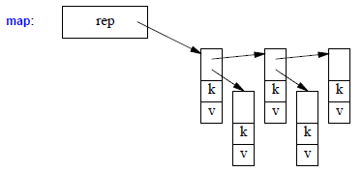
...
_Key | long | _Key | long
_Tp | int | _Val | std::pair<long const, int>
 |  | _KeyOfValue | std::_Select1st<std::pair<long const, int> >
_Compare | std::less<long> | _Compare | std::less<long>
_Alloc | std::allocator<std::pair<long const, int> > | _Alloc | std::allocator<std::pair<long const, int> >
...

